Nâng cấp tài khoản
Project Name | THIẾT KẾ VÀ PHÁT TRIỂN HỆ THỐNG KINH DOANH BẤT ĐỘNG SẢN TÍCH HỢP CHATBOT VÀ HỆ THỐNG GỢI Ý THÔNG MINH
Module Code | Nâng cấp tài khoản
 | Hoàn thành | Lỗi | Chưa kiểm tra | Bị chặn | Tổng lần kiểm tra
Round 1 | 29 | 6 | 0 | 0 | 35
Round 2 | 35 | 0 | 0 | 0 | 35
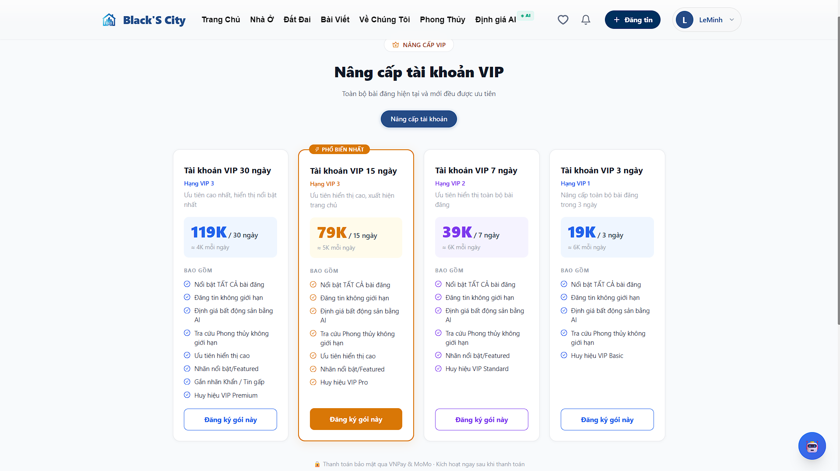

Test Case ID | Mô tả | Hành động | Kết quả mong đợi | Kết quả thực tế | Kết quả |  |  | Chú thích | Kết quả |  |  | Chú thích
 |  |  |  |  | Vòng 1 |  |  |  | Vòng 2
 |  |  |  |  | Trạng thái | Ngày kiểm tra | Người kiểm tra |  | Trạng thái | Ngày kiểm tra | Người kiểm tra
GUI_SHOW Nâng cấp tài khoản
GUI-VIP-01 | Hiển thị trang nâng cấp | 1. Đăng nhập tài khoản 2. Truy cập nâng cấp VIP 3. Quan sát giao diện | Trang hiển thị đầy đủ tiêu đề "Nâng cấp tài khoản VIP" | Trang hiển thị đầy đủ tiêu đề "Nâng cấp tài khoản VIP" | Passed | 2026-05-05 | Anh |  | Passed | 2026-05-09 | Anh
GUI-VIP-02 | Hiển thị danh sách gói VIP | 1. Đăng nhập tài khoản 2. Chọn mode Nâng VIP tài khoản 3. Quan sát giao diện | + Hiển thị 4 gói VIP (3, 7, 15, 30 ngày) + Gói 15 ngày có badge "PHỐ BIẾN NHẤT + Hiển thị giá: 19K, 39K, 79K, 119K | - Hiển thị 4 gói VIP (3, 7, 15, 30 ngày) - Gói 15 ngày có badge "PHỐ BIẾN NHẤT - Hiển thị giá: 19K, 39K, 79K, 119K | Passed | 2026-05-05 | Anh |  | Passed | 2026-05-09 | Anh
GUI-VIP-03 | Hiển thị features mỗi gói | 1. Truy cập trang nâng cấp VIP 2. Xem phần "Bao gồm" 3. Kiểm tra từng gói | - VIP 3 ngày: Nổi bật, AI, Phong Thủy, huy hiệu Basic - VIP 7 ngày: + nhãn Featured, huy hiệu Standard - VIP 15 ngày: + xuất hiện trang chủ, huy hiệu Pro - VIP 30 ngày: + tự động làm mới, nhãn "Tin gấp" | - VIP 3 ngày: Nổi bật, AI, Phong Thủy, huy hiệu Basic - VIP 7 ngày: + nhãn Featured, huy hiệu Standard - VIP 15 ngày: + xuất hiện trang chủ, huy hiệu Pro - VIP 30 ngày: + tự động làm mới, nhãn "Tin gấp" | Passed | 2026-05-05 | Anh |  | Passed | 2026-05-09 | Anh
GUI-VIP-04 | Button đăng ký | 1. Đăng nhập tài khoản 2. Truy cập nâng cấp VIP 3. Quan sát button của từng gói | Button hiển thị và clickable | Button hiển thị và clickable | Passed | 2026-05-05 | Anh |  | Passed | 2026-05-09 | Anh
GUI-VIP-05 | Highlight gói phổ biến | 1. Truy cập trang 2. Quan sát gói 15 ngày | Có label "Phổ biến nhất" | Có label "Phổ biến nhất" | Passed | 2026-05-05 | Anh |  | Passed | 2026-05-09 | Anh
GUI-VIP-06 | Responsive UI | 1. Truy cập trang 2. Resize màn hình | Không vỡ layout | Không vỡ layout | Passed | 2026-05-05 | Anh |  | Passed | 2026-05-09 | Anh
GUI-VIP-07 | Hiển thị popup | 1. Đăng nhập 2. Truy cập Nâng cấp tài khoản 3. Click "Đăng ký gói này" | Popup hiển thị | Popup hiển thị nhưng bị lệch layout | Failed | 2026-05-05 | Anh | UI chưa responsive trên màn hình | Passed | 2026-05-09 | Anh | Popup hiển thị đúng vị trí
GUI-VIP-08 | Thông tin gói | 1. Mở popup 2. Quan sát thông tin | Hiển thị đúng gói và thời hạn | Hiển thị đúng gói và thời hạn | Passed | 2026-05-05 | Anh |  | Passed | 2026-05-09 | Anh
GUI-VIP-09 | Tổng tiền | 1. Mở popup 2. Quan sát tổng tiền | Giá đúng | Giá đúng | Passed | 2026-05-05 | Anh |  | Passed | 2026-05-09 | Anh
GUI-VIP-10 | Button VNPay | 1. Mở popup 2. Click VNPay | Button được chọn | Click VNPay nhưng không highlight trạng thái được chọn | Failed | 2026-05-05 | Anh | Thiếu xử lý state selected | Passed | 2026-05-09 | Anh | Button VNPay hiển thị trạng thái selected đúng
GUI-VIP-11 | Button MoMo | 1. Mở popup 2. Click MoMo | Button được chọn | Button được chọn | Passed | 2026-05-05 | Anh |  | Passed | 2026-05-09 | Anh
GUI-VIP-12 | Button Hủy | 1. Mở popup 2. Click Hủy | Popup đóng | Popup đóng | Passed | 2026-05-05 | Anh |  | Passed | 2026-05-09 | Anh
GUI-VIP-13 | Disable thanh toán | 1. Mở popup 2. Không chọn phương thức 3. Click thanh toán | Không cho thanh toán | Chưa chọn phương thức nhưng vẫn click được "Thanh toán ngay" | Failed | 2026-05-05 | Anh | Thiếu validate phương thức thanh toán | Passed | 2026-05-09 | Anh | Button bị disable khi chưa chọn phương thức
GUI-VIP-14 | Redirect VNPay | 1. Chọn VNPay 2. Click thanh toán | Redirect VNPay | Redirect VNPay | Passed | 2026-05-05 | Anh |  | Passed | 2026-05-09 | Anh
GUI-VIP-15 | Hiển thị QR | 1. Vào trang VNPay 2. Quan sát | QR hiển thị | QR hiển thị | Passed | 2026-05-05 | Anh |  | Passed | 2026-05-09 | Anh
GUI-VIP-16 | Thông tin đơn hàng | 1. Quan sát trang VNPay | Hiển thị đúng số tiền và thông tin đơn hàng | Hiển thị đúng số tiền và thông tin đơn hàng | Passed | 2026-05-05 | Anh |  | Passed | 2026-05-09 | Anh
FUNCTION_SHOW Nâng cấp tài khoản
FUNC_VIP_01 | Chọn gói VIP & mở modal | 1. Click "Đăng ký gói này" 2. Chọn gói 15 ngày (79K) | - Modal "Xác nhận thanh toán" xuất hiện - Hiển thị: Loại nâng cấp, Gói, Tổng tiền - 2 nút phương thức: VNPay, MoMo | - Modal "Xác nhận thanh toán" xuất hiện - Hiển thị: Loại nâng cấp, Gói, Tổng tiền - 2 nút phương thức: VNPay, MoMo | Passed | 2026-05-05 | Anh |  | Passed | 2026-05-09 | Anh
FUNC_VIP_02 | Chọn phương thức VNPay | 1. Click "Đăng ký" 2. Click "VNPay" 3. Click "Thanh toán ngay" | - Chuyển hướng đến VNPay - URL: vnpayment.vn - Hiển thị QR code thanh toán | Redirect đúng nhưng URL thiếu param amount | Passed | 2026-05-05 | Anh |  | Passed | 2026-05-09 | Anh
FUNC_VIP_03 | Chọn phương thức MoMo | 1. Click "Đăng ký" 2. Click "MoMo" 3. Click "Thanh toán ngay" | - Chuyển hướng đến MoMo - Hiển thị số tiền: VND - Loại: Ví điện tử MoMo | - Chuyển hướng đến MoMo - Hiển thị số tiền: VND - Loại: Ví điện tử MoMo | Passed | 2026-05-05 | Anh |  | Passed | 2026-05-09 | Anh
FUNC_VIP_04 | Thanh toán thành công (VNPay) | 1. Chọn gói 7 ngày 2. VNPay: Sacombank, nhập OTP 3. Xác nhận | - Hiển thị: "Thanh toán thành công" - Gói: Tài khoản VIP 7 ngày - Hết hạn: +7 ngày từ hôm nay | Thanh toán thành công nhưng không cập nhật trạng thái VIP ngay | Passed | 2026-05-05 | Anh |  | Passed | 2026-05-09 | Anh
FUNC_VIP_05 | Tài khoản được nâng cấp VIP | 1. Thanh toán gói 15 ngày 2. Kiểm tra hồ sơ người dùng | - Hiển thị huy hiệu VIP - Trạng thái: VIP Active - Tất cả bài đăng có huy hiệu VIP | - Hiển thị huy hiệu VIP - Trạng thái: VIP Active - Tất cả bài đăng có huy hiệu VIP | Passed | 2026-05-05 | Anh |  | Passed | 2026-05-09 | Anh
FUNC_VIP_06 | Không đăng nhập | 1. Đăng xuất 2. Truy cập Nâng cấp tài khoản | - Chuyển hướng đến /login - Thông báo: "Vui lòng đăng nhập trước" | - Chuyển hướng đến /login - Thông báo: "Vui lòng đăng nhập trước" | Passed | 2026-05-05 | Anh |  | Passed | 2026-05-09 | Anh
FUNC_VIP_07 | Không chọn thanh toán | 1. Chọn gói 2. KHÔNG chọn phương thức 3. Click "Thanh toán ngay" | - Toast lỗi: "Chọn phương thức thanh toán" - Không gửi request | Không chọn phương thức nhưng vẫn gửi request | Failed | 2026-05-05 | Anh | Frontend chưa validate trước khi gửi request | Passed | 2026-05-09 | Anh | Đã validate frontend → không gửi request khi chưa chọn phương thức
FUNC_VIP_08 | Gói VIP không tồn tại | API: POST /api/payment/create packageId: 9999 | - Status: 404 - Message: "VIP package not found" | - Status: 404 - Message: "VIP package not found" | Passed | 2026-05-05 | Anh |  | Passed | 2026-05-09 | Anh
FUNC_VIP_09 | Gói bị vô hiệu hóa | 1. Admin vô hiệu gói 15 ngày 2. Reload trang | - Gói 15 ngày KHÔNG hiển thị - Chỉ hiển thị gói có status = 1 | - Gói 15 ngày KHÔNG hiển thị - Chỉ hiển thị gói có status = 1 | Passed | 2026-05-05 | Anh |  | Passed | 2026-05-09 | Anh
FUNC_VIP_10 | Nâng cấp thấp hơn | 1. Tài khoản VIP level 3 2. Chọn gói level 1 3. Thanh toán | - Lỗi: "Không thể gia hạn bằng gói thấp hơn" - Không tạo subscription | Cho phép thanh toán gói thấp hơn | Failed | 2026-05-05 | Anh | Thiếu validate logic gói VIP | Passed | 2026-05-09 | Anh | Đã thêm validate level → không cho nâng cấp gói thấp hơn
FUNC_VIP_11 | Nhiều user thanh toán cùng lúc | 1. User A: gói 30 ngày 2. User B: gói 15 ngày (cùng thời điểm) | - Cả 2 được tạo - Không conflict trong DB - Mỗi user có ID riêng | - Cả 2 được tạo - Không conflict trong DB - Mỗi user có ID riêng | Passed | 2026-05-05 | Anh |  | Passed | 2026-05-09 | Anh
FUNC_VIP_12 | Refresh giữa thanh toán | 1. Hoàn thành thanh toán 2. Click browser back 3. Click forward | - Subscription tạo 1 lần - Không duplicate - Hiển thị kết quả đúng | - Subscription tạo 1 lần - Không duplicate - Hiển thị kết quả đúng | Passed | 2026-05-05 | Anh |  | Passed | 2026-05-09 | Anh
FUNC_VIP_13 | Gia hạn khi còn hạn | 1. VIP còn 3 ngày 2. Gia hạn 15 ngày | - Tổng: 3 + 15 = 18 ngày - Hết hạn: ngày cũ + 15 ngày - Sub cũ marked as replaced | - Tổng: 3 + 15 = 18 ngày - Hết hạn: ngày cũ + 15 ngày - Sub cũ marked as replaced | Passed | 2026-05-05 | Anh |  | Passed | 2026-05-09 | Anh
FUNC_VIP_14 | VNPay: Thành công | 1. Gói 79K 2. VNPay → Sacombank 3. Nhập OTP | Thành công subscription.status = 1 user.isVip = true | Thành công subscription.status = 1 user.isVip = true | Passed | 2026-05-05 | Anh |  | Passed | 2026-05-09 | Anh
FUNC_VIP_15 | VNPay: Hủy | 1. Gói 79K 2. VNPay → Hủy | Hủy thành công | Hủy thành công | Passed | 2026-05-05 | Anh |  | Passed | 2026-05-09 | Anh
FUNC_VIP_16 | MoMo: Thành công | 1. Gói 119K 2. MoMo → Xác nhận | Thành công subscription.status = 1 user.isVip = true | Thành công subscription.status = 1 user.isVip = true | Passed | 2026-05-05 | Anh |  | Passed | 2026-05-09 | Anh
FUNC_VIP_17 | MoMo: Hủy | 1. Gói 119K 2. MoMo → Hủy | Hủy thành công | Hủy thành công | Passed | 2026-05-05 | Anh |  | Passed | 2026-05-09 | Anh
FUNC_VIP_18 | MoMo: Hủy | 1. Gói 119K 2. MoMo → Hủy | Hủy thành công | Hủy thành công | Passed | 2026-05-05 | Anh |  | Passed | 2026-05-09 | Anh
FUNC_VIP_19 | Timeout | 1. Không thanh toán 2. Chờ hết thời gian | Giao dịch hết hạn | Hết thời gian nhưng vẫn cho thanh toán | Failed | 2026-05-05 | Anh | Chưa check trạng thái timeout: cần validate thời gian giao dịch | Passed | 2026-05-09 | Anh | Đã kiểm tra trạng thái timeout → không cho thanh toán khi hết hạn

Nâng cấp bài viết lên VIP
Project Name | THIẾT KẾ VÀ PHÁT TRIỂN HỆ THỐNG KINH DOANH BẤT ĐỘNG SẢN TÍCH HỢP CHATBOT VÀ HỆ THỐNG GỢI Ý THÔNG MINH
Module Code | Nâng cấp bài viết lên VIP
 | Hoàn thành | Lỗi | Chưa kiểm tra | Bị chặn | Tổng lần kiểm tra
Round 1 | 24 | 11 | 0 | 0 | 35
Round 2 | 35 | 0 | 0 | 0 | 35
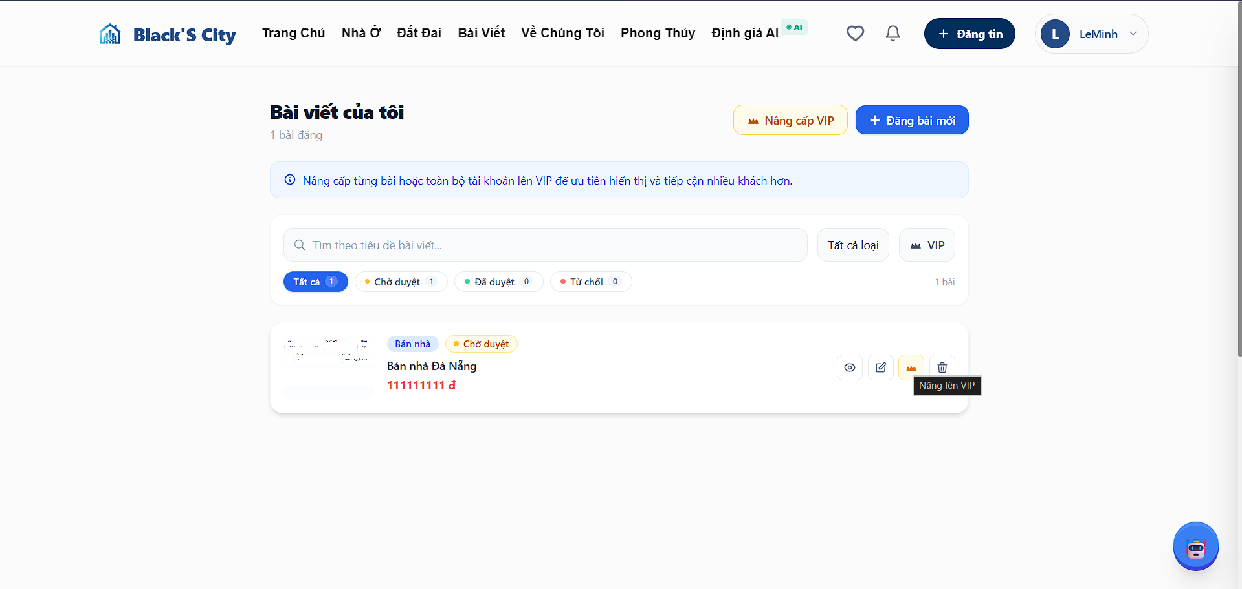
Test Case ID | Mô tả | Hành động | Điều kiện tiên quyết | Kết quả mong đợi | Kết quả thực tế | Kết quả |  |  | Chú thích | Kết quả |  |  | Chú thích
 |  |  |  |  |  | Vòng 1 |  |  |  | Vòng 2
 |  |  |  |  |  | Trạng thái | Ngày kiểm tra | Người kiểm tra |  | Trạng thái | Ngày kiểm tra | Người kiểm tra
GUI_SHOW Nâng cấp bài viết lên VIP
GUI-POSTVIP-01 | Hiển thị danh sách bài viết của người dùng | 1. Đăng nhập 2. Truy cập "Bài viết của tôi" | - Người dùng đã đăng nhập | - Hiển thị danh sách bài viết - Mỗi bài có đầy đủ thông tin (tiêu đề, giá, ảnh) - Có icon chức năng | Danh sách bài viết hiển thị đầy đủ, không phát hiện lỗi | Passed | 2026-05-05 | Minh |  | Passed | 2026-05-09 | Minh
GUI-POSTVIP-02 | Hiển thị icon nâng VIP trên mỗi bài viết | Quan sát danh sách bài viết | - Có ít nhất 1 bài viết | - Hiển thị icon 👑 tại mỗi bài - Icon rõ ràng, dễ nhận biết | Icon nâng VIP hiển thị trên tất cả bài viết, dễ nhận biết | Passed | 2026-05-05 | Minh |  | Passed | 2026-05-09 | Minh
GUI-POSTVIP-03 | Hover vào icon nâng VIP | Di chuột vào icon 👑 | - Trang đã load | - Hiển thị tooltip "Nâng VIP bài viết" | Khi di chuột vào icon không hiển thị tooltip hướng dẫn | Failed | 2026-05-05 | Minh | Thiếu tooltip UI | Passed | 2026-05-09 | Minh
GUI-POSTVIP-04 | Click icon nâng VIP | Click icon 👑 | - Có bài hợp lệ | - Hiển thị popup lựa chọn nâng cấp | Popup được hiển thị nhưng phản hồi hơi chậm (~1–2s) | Failed | 2026-05-05 | Minh | Delay UI nhẹ | Passed | 2026-05-09 | Minh
GUI-POSTVIP-05 | Hiển thị popup chọn loại nâng cấp | Click nâng VIP | - Popup mở | - Có 2 lựa chọn: + Nâng VIP bài viết + Nâng VIP tài khoản | Popup hiển thị đầy đủ 2 lựa chọn nâng cấp | Passed | 2026-05-05 | Minh |  | Passed | 2026-05-09 | Minh
GUI-POSTVIP-06 | Chọn "Nâng VIP bài viết" | Click option | - Popup hiển thị | - Điều hướng sang trang chọn gói VIP bài viết | Điều hướng sang trang nâng VIP bài viết hoạt động đúng | Passed | 2026-05-05 | Minh |  | Passed | 2026-05-09 | Minh
GUI-POSTVIP-07 | Hiển thị tiêu đề bài viết tại trang nâng VIP | Quan sát banner | - Có bài hợp lệ | - Hiển thị đúng tên bài - Có icon minh họa | Thông tin bài viết hiển thị đúng, không có sai lệch | Passed | 2026-05-05 | Minh |  | Passed | 2026-05-09 | Minh
GUI-POSTVIP-08 | Hiển thị danh sách gói VIP | Quan sát danh sách | - Trang load | - Hiển thị 4 gói - Layout rõ ràng | Danh sách gói VIP hiển thị đầy đủ | Passed | 2026-05-05 | Minh |  | Passed | 2026-05-09 | Minh
GUI-POSTVIP-09 | Highlight gói phổ biến | Quan sát | - Trang load | - Gói 15 ngày có badge nổi bật | Gói 15 ngày chưa được làm nổi bật, hiển thị giống các gói khác | Failed | 2026-05-05 | Minh | Thiếu highlight | Passed | 2026-05-09 | Minh
GUI-POSTVIP-10 | Hiển thị giá tiền rõ ràng | Quan sát | - Trang load | - Giá format đúng (VD: 49.000đ) - Không bị sai số | Giá tiền hiển thị dạng số (49000) chưa đúng định dạng | Failed | 2026-05-05 | Minh | Sai format tiền | Passed | 2026-05-09 | Minh
GUI-POSTVIP-11 | Click chọn gói VIP | Click vào gói | - Có gói | - Gói được highlight (border / màu) - Chỉ chọn 1 gói | Sau khi chọn gói, giao diện chưa thể hiện rõ trạng thái được chọn | Failed | 2026-05-05 | Minh | Thiếu active state | Passed | 2026-05-09 | Minh
GUI-POSTVIP-12 | Hiển thị nút "Nâng bật X ngày" | 'Quan sát | - Có gói được chọn | - Button hiển thị đúng theo gói | Nội dung nút hiển thị đúng theo gói đã chọn | Passed | 2026-05-05 | Minh |  | Passed | 2026-05-09 | Minh
GUI-POSTVIP-13 | Click nút nâng VIP | Click button | - Có gói chọn | - Mở modal thanh toán | Modal thanh toán mở bình thường | Passed | 2026-05-05 | Minh |  | Passed | 2026-05-09 | Minh
GUI-POSTVIP-14 | Hiển thị modal thanh toán | Quan sát modal | - Modal mở | - Hiển thị: + Loại nâng cấp + Gói + Bài viết + Tổng tiền | Modal hiển thị đầy đủ thông tin thanh toán | Passed | 2026-05-05 | Minh |  | Passed | 2026-05-09 | Minh
GUI-POSTVIP-15 | Hiển thị phương thức thanh toán | Quan sát | - Modal mở | - Hiển thị VNPay và MoMo | Hiển thị đầy đủ các phương thức thanh toán | Passed | 2026-05-05 | Minh |  | Passed | 2026-05-09 | Minh
GUI-POSTVIP-16 | Chọn phương thức thanh toán | Click VNPay | - Modal mở | - Button được highlight | Khi chọn phương thức, UI cập nhật trạng thái đúng | Passed | 2026-05-05 | Minh |  | Passed | 2026-05-09 | Minh
GUI-POSTVIP-17 | Disable button khi loading | Click thanh toán | - Modal mở | - Button disable - Có loading spinner | Khi nhấn thanh toán, button vẫn có thể click nhiều lần, không bị disable | Failed | 2026-05-05 | Minh | Button disable đứng | Passed | 2026-05-09 | Minh
GUI-POSTVIP-18 | Đóng modal | Click X hoặc outside | - Modal mở | - Modal đóng | Modal có thể đóng bằng nút X hoặc click ra ngoài | Passed | 2026-05-05 | Minh |  | Passed | 2026-05-09 | Minh
GUI-POSTVIP-19 | Responsive mobile | Test mobile | - Có thiết bị mobile | - UI không vỡ layout - Button dễ click | Giao diện hiển thị ổn định trên mobile, không bị vỡ layout | Passed | 2026-05-05 | Minh |  | Passed | 2026-05-09 | Minh
GUI-POSTVIP-20 | Hiển thị toast thông báo | Thanh toán thành công / lỗi | - Có action | - Hiển thị toast đúng màu - Auto ẩn | Toast thông báo hiển thị đúng sau thao tác | Passed | 2026-05-05 | Minh |  | Passed | 2026-05-09 | Minh
FUNCTION_SHOW Nâng cấp bài viết lên VIP
FUNC-POSTVIP-01 | Chọn gói VIP cho bài viết | 1. Truy cập trang nâng VIP 2. Chọn 1 gói bất kỳ | - Trang nâng VIP hiển thị - Có bài hợp lệ | - Hệ thống ghi nhận đúng gói được chọn - Chỉ cho phép chọn 1 gói tại một thời điểm | Hệ thống cho phép chọn nhiều gói cùng lúc trong một số trường hợp | Failed | 2026-05-05 | Minh | Thiếu ràng buộc chọn 1 | Passed | 2026-05-09 | Minh
FUNC-POSTVIP-02 | Hiển thị thông tin gói đã chọn | 1. Chọn gói 15 ngày | - Có danh sách gói | - Hiển thị đúng tên gói và giá tương ứng | Thông tin gói hiển thị đúng với lựa chọn | Passed | 2026-05-05 | Minh |  | Passed | 2026-05-09 | Minh
FUNC-POSTVIP-03 | Mở modal thanh toán | 1. Chọn gói 2. Click "Nâng VIP" | - Có gói được chọn | - Modal thanh toán hiển thị đầy đủ thông tin | Modal thanh toán hiển thị đúng thông tin | Passed | 2026-05-05 | Minh |  | Passed | 2026-05-09 | Minh
FUNC-POSTVIP-04 | Chọn phương thức thanh toán | 1. Chọn VNPay hoặc MoMo | - Modal thanh toán đang mở | - Hệ thống ghi nhận đúng phương thức được chọn - UI cập nhật trạng thái | Việc chọn phương thức hoạt động ổn định | Passed | 2026-05-05 | Minh |  | Passed | 2026-05-09 | Minh
FUNC-POSTVIP-05 | Tạo giao dịch thanh toán | 1. Click "Thanh toán ngay" | - Đã chọn gói và phương thức | - Gửi request tạo giao dịch thành công - Nhận paymentUrl hợp lệ | Hệ thống gửi request thành công và nhận URL thanh toán | Passed | 2026-05-05 | Minh |  | Passed | 2026-05-09 | Minh
FUNC-POSTVIP-06 | Chuyển hướng sang cổng thanh toán | 1. Thực hiện thanh toán | - Có paymentUrl hợp lệ | - Điều hướng đúng sang VNPay/MoMo | Không thực hiện chuyển hướng sang cổng thanh toán trong lần đầu | Failed | 2026-05-05 | Minh | Lỗi cấu hình redirect | Passed | 2026-05-09 | Minh
FUNC-POSTVIP-07 | Xử lý callback thanh toán thành công | 1. Thanh toán thành công 2. Quay lại hệ thống | - Thanh toán thành công trên cổng thanh toán | - Backend nhận callback - Cập nhật trạng thái VIP - Lưu thông tin giao dịch | Hệ thống nhận callback nhưng chưa cập nhật trạng thái bài viết | Failed | 2026-05-05 | Minh | Thiếu xử lý cập nhật DB | Passed | 2026-05-09 | Minh
FUNC-POSTVIP-08 | Hiển thị thông báo sau thanh toán | 1. Sau khi thanh toán thành công | - Callback xử lý xong | - Hiển thị thông báo "Thanh toán thành công" | Không hiển thị thông báo sau khi thanh toán thành công | Failed | 2026-05-05 | Minh | Thiếu UI feedback | Passed | 2026-05-09 | Minh
FUNC-POSTVIP-09 | Cập nhật trạng thái bài viết VIP | 1. Quay lại danh sách bài | - Thanh toán thành công | - Bài hiển thị trạng thái VIP Active - Có badge VIP | Trạng thái VIP chỉ hiển thị sau khi reload trang | Failed | 2026-05-05 | Minh | Chưa cập nhật realtime | Passed | 2026-05-09 | Minh
FUNC-POSTVIP-10 | Cập nhật thời gian VIP | 1. Thanh toán gói 15 ngày | - Thanh toán thành công | - Thời gian VIP được tính đúng theo gói | Thời gian VIP được tính chính xác | Passed | 2026-05-05 | Minh |  | Passed | 2026-05-09 | Minh
FUNC-POSTVIP-11 | Chặn nâng VIP với bài chưa duyệt | 1. Chọn bài pending 2. Nâng VIP | - Bài chưa được duyệt | - Không cho phép nâng VIP - Hiển thị thông báo phù hợp | Hệ thống chặn đúng và hiển thị thông báo | Passed | 2026-05-05 | Minh |  | Passed | 2026-05-09 | Minh
FUNC-POSTVIP-12 | Chặn thanh toán khi chưa chọn phương thức | 1. Chọn gói 2. Không chọn phương thức 3. Thanh toán | - Modal thanh toán mở | - Không gửi request - Hiển thị thông báo lỗi | Hệ thống hiển thị thông báo yêu cầu chọn phương thức | Passed | 2026-05-05 | Minh |  | Passed | 2026-05-09 | Minh
FUNC-POSTVIP-13 | Xử lý hủy thanh toán | 1. Thực hiện thanh toán 2. Hủy trên VNPay/MoMo | - Đang trong quá trình thanh toán | - Không cập nhật VIP - Hiển thị trạng thái thất bại | Hệ thống xử lý đúng khi người dùng hủy thanh toán | Passed | 2026-05-05 | Minh |  | Passed | 2026-05-09 | Minh
FUNC-POSTVIP-14 | Ngăn tạo giao dịch trùng | 1. Click thanh toán nhiều lần liên tiếp | - Modal thanh toán đang mở | mở '- Chỉ tạo 1 giao dịch duy nhất | Hệ thống chỉ tạo một giao dịch, không bị trùng | Passed | 2026-05-05 | Minh |  | Passed | 2026-05-09 | Minh
FUNC-POSTVIP-15 | Xử lý reload trong lúc thanh toán | 1. Click thanh toán 2. Reload trang | - Đang thanh toán | - Không tạo thêm giao dịch mới - Hệ thống ổn định | Hệ thống xử lý ổn định, không phát sinh lỗi | Passed | 2026-05-05 | Minh |  | Passed | 2026-05-09 | Minh

Thanh toán
Project Name | THIẾT KẾ VÀ PHÁT TRIỂN HỆ THỐNG KINH DOANH BẤT ĐỘNG SẢN TÍCH HỢP CHATBOT VÀ HỆ THỐNG GỢI Ý THÔNG MINH
Module Code | Thanh toán
 | Hoàn thành | Lỗi | Chưa kiểm tra | Bị chặn | Tổng lần kiểm tra
Round 1 | 14 | 1 | 0 | 0 | 15
Round 2 | 15 | 0 | 0 | 0 | 15
 | 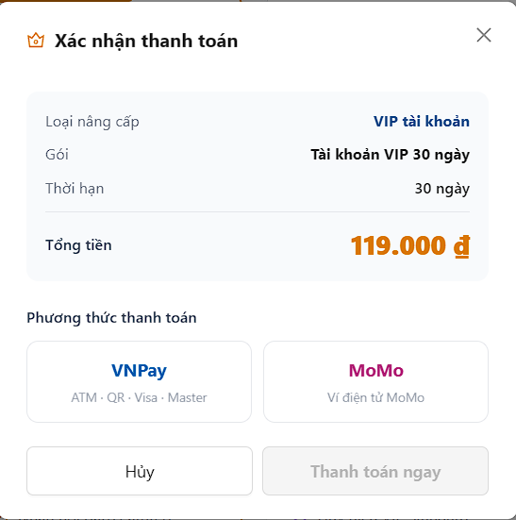
Test Case ID | Mô tả | Hành động | Điều kiện tiên quyết | Kết quả mong đợi | Kết quả thực tế | Kết quả |  |  | Chú thích | Kết quả |  |  | Chú thích
 |  |  |  |  |  | Vòng 1 |  |  |  | Vòng 2
 |  |  |  |  |  | Trạng thái | Ngày kiểm tra | Người kiểm tra |  | Trạng thái | Ngày kiểm tra | Người kiểm tra
GUI_SHOW Thanh Toán
GUI_PAY_01 | Hiển thị modal thanh toán | 1. Chọn gói VIP 2. Click "Thanh toán ngay" | - Đã chọn gói - Trang hoạt động bình thường | - Hiển thị modal xác nhận - Có thông tin: loại, gói, thời hạn, tổng tiền | Modal hiển thị đầy đủ thông tin thanh toán | Passed | 2026-05-05 | Cường |  | Passed | 2026-05-09 | Cường
GUI_PAY_02 | Hiển thị tổng tiền | Quan sát tổng tiền | - Modal mở | - Hiển thị đúng định dạng (79.000đ) | Hiển thị đúng số tiền nhưng font chưa nổi bật | Passed | 2026-05-05 | Cường |  | Passed | 2026-05-09 | Cường
GUI_PAY_03 | Chọn phương thức VNPay | Click VNPay | - Modal mở | - VNPay được highlight | VNPay được chọn và hiển thị trạng thái active | Passed | 2026-05-05 | Cường |  | Passed | 2026-05-09 | Cường
GUI_PAY_04 | Chọn phương thức MoMo | Click MoMo | - Modal mở | - MoMo được highlight | Chuyển đổi phương thức hoạt động đúng | Passed | 2026-05-05 | Cường |  | Passed | 2026-05-09 | Cường
GUI_PAY_05 | Không chọn phương thức | 1. Không chọn 2. Click thanh toán | - Modal mở | - Không cho thanh toán - Hiển thị thông báo lỗi | Hệ thống hiển thị yêu cầu chọn phương thức | Passed | 2026-05-05 | Cường |  | Passed | 2026-05-09 | Cường
GUI_PAY_06 | Đóng modal thanh toán | Click nút X hoặc ngoài modal | - Modal mở | - Modal đóng hoàn toàn | Modal đóng đúng hành vi | Passed | 2026-05-05 | Cường |  | Passed | 2026-05-09 | Cường
FUNCTION_SHOW Thanh toán
FUNC_PAY_01 | Tạo giao dịch thanh toán | 1. Chọn gói 2. Click thanh toán | - Đã chọn gói và phương thức | - Gửi request thành công - Nhận payment URL | Hệ thống tạo giao dịch thành công | Passed | 2026-05-05 | Cường |  | Passed | 2026-05-09 | Cường
FUNC_PAY_02 | Redirect VNPay | Click thanh toán VNPay | - Có payment URL | - Chuyển hướng sang VNPay sandbox | Chuyển hướng sang VNPay thành công | Passed | 2026-05-05 | Cường |  | Passed | 2026-05-09 | Cường
FUNC_PAY_03 | Hiển thị trang VNPay | Quan sát | - Redirect thành công | - Hiển thị danh sách phương thức thanh toán | Trang VNPay hiển thị đúng | Passed | 2026-05-05 | Cường |  | Passed | 2026-05-09 | Cường
FUNC_PAY_04 | Hiển thị QR thanh toán | Chọn QR Pay | - Trang VNPay | - Hiển thị QR code | QR hiển thị rõ ràng | Passed | 2026-05-05 | Cường |  | Passed | 2026-05-09 | Cường
FUNC_PAY_05 | Hiển thị thông tin đơn hàng | Quan sát | - Trang QR | - Hiển thị số tiền, mã đơn | Thông tin hiển thị chính xác | Passed | 2026-05-05 | Cường |  | Passed | 2026-05-09 | Cường
FUNC_PAY_06 | Thanh toán thành công | Quét QR và thanh toán | - Có tài khoản test | - Thanh toán thành công - Redirect về hệ thống | Thanh toán thành công và quay lại hệ thống | Passed | 2026-05-05 | Cường |  | Passed | 2026-05-09 | Cường
FUNC_PAY_07 | Callback cập nhật trạng thái | Sau thanh toán | - Thanh toán thành công | - Cập nhật VIP + lưu DB | Cập nhật thành công nhưng cần reload mới thấy | Failed | 2026-05-05 | Cường | Chưa realtime | Passed | 2026-05-09 | Cường
FUNC_PAY_08 | Hủy thanh toán | Click Hủy | - Trang VNPay | - Không cập nhật VIP | Hủy thanh toán hoạt động đúng | Passed | 2026-05-05 | Cường |  | Passed | 2026-05-09 | Cường
FUNC_PAY_09 | Timeout thanh toán | Đợi hết thời gian | - Trang QR | - Hiển thị timeout - Không tạo VIP | Hiển thị timeout đúng | Passed | 2026-05-05 | Cường |  | Passed | 2026-05-09 | Cường

Recommendation
Project Name | THIẾT KẾ VÀ PHÁT TRIỂN HỆ THỐNG KINH DOANH BẤT ĐỘNG SẢN TÍCH HỢP CHATBOT VÀ HỆ THỐNG GỢI Ý THÔNG MINH
Module Code | Recommendation
 | Hoàn thành | Lỗi | Chưa kiểm tra | Bị chặn | Tổng lần kiểm tra
Round 1 | 13 | 2 | 0 | 0 | 15
Round 2 | 15 | 0 | 0 | 0 | 15
 | 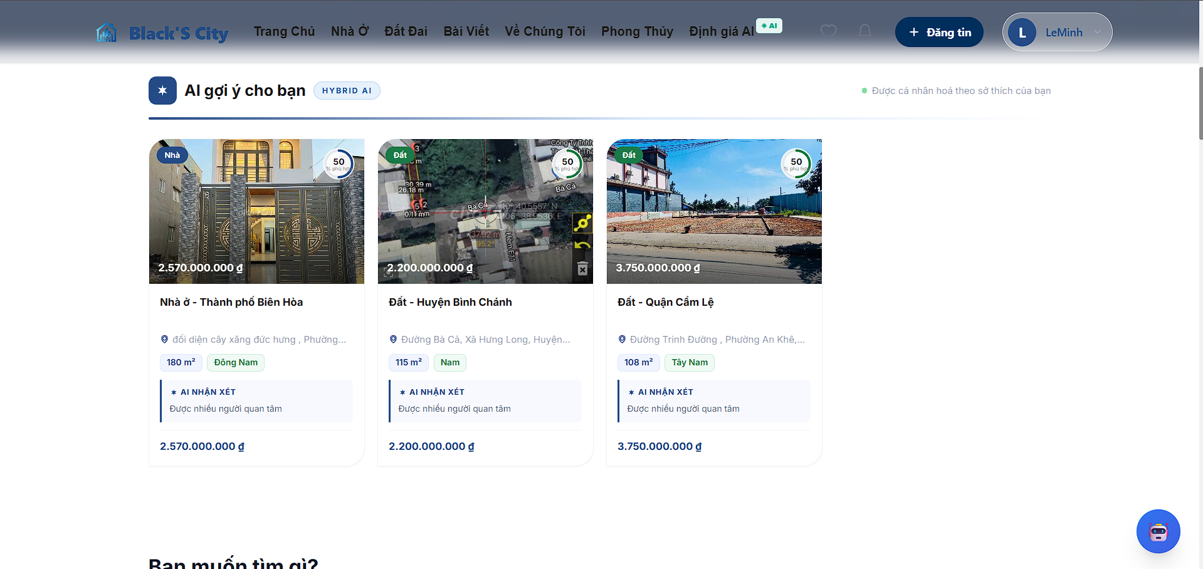
Test Case ID | Mô tả | Hành động | Điều kiện tiên quyết | Kết quả mong đợi | Kết quả thực tế | Kết quả |  |  | Chú thích | Kết quả |  |  | Chú thích
 |  |  |  |  |  | Vòng 1 |  |  |  | Vòng 2
 |  |  |  |  |  | Trạng thái | Ngày kiểm tra | Người kiểm tra |  | Trạng thái | Ngày kiểm tra | Người kiểm tra
GUI_SHOW Recommendation
GUI_REC_01 | Hiển thị section AI gợi ý | 1. Truy cập trang chủ | - User đã đăng nhập | - Hiển thị tiêu đề "AI gợi ý cho bạn" - Có badge "HYBRID AI" | Hiển thị đúng tiêu đề và badge | Passed | 2026-05-05 | Nguyên |  | Passed | 2026-05-09 | Nguyên
GUI_REC_02 | Hiển thị danh sách card | 1. Quan sát danh sách | - Có dữ liệu recommendation | - Hiển thị >= 3 card - Layout dạng grid | Hiển thị 3 card đúng layout | Passed | 2026-05-05 | Nguyên |  | Passed | 2026-05-09 | Nguyên
GUI_REC_03 | Hiển thị ảnh bất động sản | 1. Quan sát ảnh | - Có dữ liệu ảnh | - Ảnh load thành công - Không bị vỡ hình | Hiển thị 3 card đúng layout | Passed | 2026-05-05 | Nguyên |  | Passed | 2026-05-09 | Nguyên
GUI_REC_04 | Hiển thị badge loại | 1. Quan sát góc ảnh | - Có type property | - Badge hiển thị đúng Nhà/Đất | Ảnh hiển thị rõ nét | Passed | 2026-05-05 | Nguyên |  | Passed | 2026-05-09 | Nguyên
GUI_REC_05 | Hiển thị giá overlay | 1. Quan sát ảnh | - Có giá | - Giá hiển thị trên ảnh - Format VNĐ đúng | Hiển thị nhưng thiếu dấu phân cách | Passed | 2026-05-05 | Nguyên |  | Passed | 2026-05-09 | Nguyên
GUI_REC_06 | Hiển thị tiêu đề bài | 1. Quan sát title | - Có title | - Không bị cắt chữ - Hiển thị đầy đủ | Hiển thị đúng | Passed | 2026-05-05 | Nguyên |  | Passed | 2026-05-09 | Nguyên
GUI_REC_07 | Hiển thị địa chỉ | 1. Quan sát địa chỉ | - Có địa chỉ | - Hiển thị dạng rút gọn | Hiển thị đúng | Passed | 2026-05-05 | Nguyên |  | Passed | 2026-05-09 | Nguyên
GUI_REC_08 | Hiển thị diện tích & hướng | 1. Quan sát info | - Có dữ liệu | - Hiển thị m² + hướng | Hiển thị đúng | Passed | 2026-05-05 | Nguyên |  | Passed | 2026-05-09 | Nguyên
GUI_REC_09 | Hiển thị AI nhận xét | 1. Quan sát box | - Có AI data | - Hiển thị nội dung nhận xét | Hiển thị đúng | Passed | 2026-05-05 | Nguyên |  | Passed | 2026-05-09 | Nguyên
GUI_REC_10 | Hiển thị giá footer | 1. So sánh giá | - Có giá | - Đồng nhất với overlay | Format không đồng nhất | Failed | 2026-05-05 | Nguyên | UI inconsistency | Passed | 2026-05-09 | Nguyên
GUI_REC_11 | Hiển thị icon wishlist | 1. Truy cập trang chủ | - User đã đăng nhập | - Hiển thị icon yêu thích trên header | Hiển thị đúng | Passed | 2026-05-05 | Nguyên |  | Passed | 2026-05-09 | Nguyên
FUNCTION_SHOW Recommendation
FUNC_REC_01 | Click vào card | 1. Click card bất kỳ | - Có dữ liệu recommendation | - Chuyển đến trang chi tiết bất động sản tương ứng | Hoạt động đúng | Passed | 2026-05-05 | Nguyên |  | Passed | 2026-05-09 | Nguyên
FUNC_REC_02 | Load danh sách recommendation | 1. Refresh trang | - User đã đăng nhập | - Danh sách recommendation được load thành công | Hoạt động đúng | Passed | 2026-05-05 | Nguyên |  | Passed | 2026-05-09 | Nguyên
FUNC_REC_03 | Fallback khi không có dữ liệu | 1. API trả rỗng | - API không trả dữ liệu | - Hiển thị trạng thái không có recommendation | Hoạt động đúng | Passed | 2026-05-05 | Nguyên |  | Passed | 2026-05-09 | Nguyên
FUNC_REC_04 | Đồng bộ giá giữa overlay và footer | 1. So sánh giá ở overlay và footer | - Có dữ liệu giá | - Hai vị trí hiển thị cùng format giá | Giá không đồng nhất | Failed | 2026-05-05 | Nguyên | đồng bộ giá không đồng nhất | Passed | 2026-05-09 | Nguyên

Quản lý người dùng
Project Name | THIẾT KẾ VÀ PHÁT TRIỂN HỆ THỐNG KINH DOANH BẤT ĐỘNG SẢN TÍCH HỢP CHATBOT VÀ HỆ THỐNG GỢI Ý THÔNG MINH
Module Code | Quản lý người dùng
 | Hoàn thành | Lỗi | Chưa kiểm tra | Bị chăn | Tổng số trường hợp thử nghiệm
Round 1 | 16 | 0 | 0 | 0 | 16
Round 2 | 16 | 0 | 0 | 0 | 16
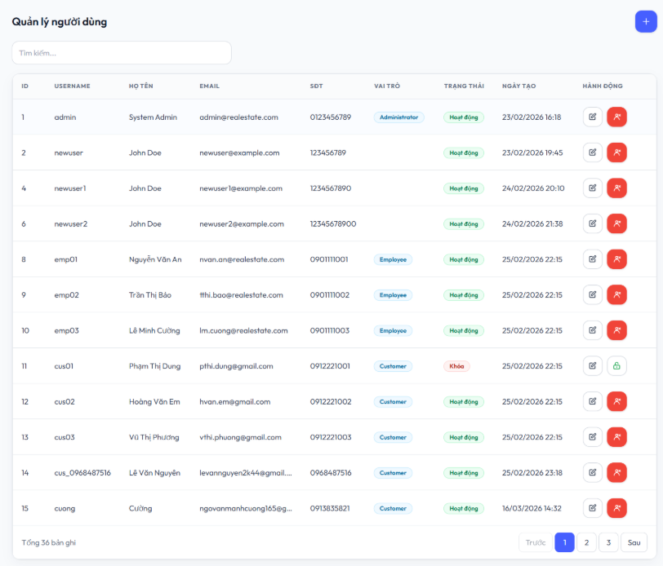
Test Case ID | Mô tả | Hành động | Điều kiện tiên quyết | Kết quả mong đợi | Kết quả thực tế | Kết quả |  |  | Chú thích | Kết quả |  |  | Chú thích
 |  |  |  |  |  | Vòng 1 |  |  |  | Vòng 2
 |  |  |  |  |  | Trạng thái | Ngày kiểm tra | Người kiểm tra |  | Trạng thái | Ngày kiểm tra | Người kiểm tra
GUI_SHOW Quản lý người dùng
GUI-USER01 | Hiển thị tiêu đề “Quản lý người dùng” | Truy cập trang quản lý người dùng | Đã đăng nhập admin | Tiêu đề hiển thị đúng | Tiêu đề hiển thị đúng | Passed | 2026-05-05 | Minh |  | Passed | 2026-05-09 | Minh
GUI-USER02 | Hiển thị ô tìm kiếm người dùng | Truy cập trang quản lý người dùng | Có dữ liệu người dùng | Hiển thị ô tìm kiếm | Hiển thị đúng ô tìm kiếm | Passed | 2026-05-05 | Minh |  | Passed | 2026-05-09 | Minh
GUI-USER03 | Hiển thị bảng danh sách người dùng | Truy cập trang quản lý người dùng | Có dữ liệu người dùng | Hiển thị đầy đủ cột ID, Username, Họ tên, Email, SĐT, Vai trò, Trạng thái, Ngày tạo, Hành động | Hiển thị đầy đủ | Passed | 2026-05-05 | Minh |  | Passed | 2026-05-09 | Minh
GUI-USER04 | Hiển thị nút thêm người dùng | Truy cập trang quản lý người dùng | Đăng nhập admin | Hiển thị nút dấu “+” | Hiển thị đúng dấu "+" | Passed | 2026-05-05 | Minh |  | Passed | 2026-05-09 | Minh
GUI-USER05 | Hiển thị trạng thái người dùng | Truy cập trang quản lý người dùng | Có nhiều trạng thái | Hiển thị đúng badge “Hoạt động”, “Khóa” | Hiển thị đúng badge “Hoạt động”, “Khóa” | Passed | 2026-05-05 | Minh |  | Passed | 2026-05-09 | Minh
GUI-USER06 | Kiểm tra màu nút hover | Truy cập cuối danh sách | Có nhiều dữ liệu | Hiển thị nút phân trang | Hiển thị đúng nút phân trang | Passed | 2026-05-05 | Minh |  | Passed | 2026-05-09 | Minh
GUI-USER07 | Hiển thị nút chỉnh sửa người dùng | Truy cập bảng người dùng | Có dữ liệu | Hiển thị icon chỉnh sửa | Hiển thị đúng icon chỉnh sửa | Passed | 2026-05-05 | Minh |  | Passed | 2026-05-09 | Minh
GUI-USER08 | Hiển thị nút khóa/mở khóa người dùng | Truy cập cuối danh sách | Có dữ liệu | Hiển thị icon khóa/mở khóa | Hiển thị đúng icon khóa/mở khóa | Passed | 2026-05-05 | Minh |  | Passed | 2026-05-09 | Minh
FUNCTION_SHOW Quản lý người dùng
FUNC-USER01 | Tìm kiếm người dùng theo tên | Nhập từ khóa vào ô tìm kiếm | Có dữ liệu phù hợp | Hiển thị đúng người dùng | Hoạt động chính xác | Passed | 2026-05-05 | Minh |  | Passed | 2026-05-09 | Minh
FUNC-USER02 | Thêm người dùng mới | Nhấn nút “+” và nhập thông tin | Đăng nhập admin | Tạo người dùng thành công | Hoạt động chính xác | Passed | 2026-05-05 | Minh |  | Passed | 2026-05-09 | Minh
FUNC-USER03 | Chỉnh sửa thông tin người dùng | Nhấn icon chỉnh sửa | Người dùng tồn tại | Thông tin được cập nhật | Hoạt động chính xác | Passed | 2026-05-05 | Minh |  | Passed | 2026-05-09 | Minh
FUNC-USER04 | Khóa tài khoản người dùng | Nhấn icon khóa | Người dùng đang hoạt động | Trạng thái chuyển sang “Khóa” | Hoạt động chính xác | Passed | 2026-05-05 | Minh |  | Passed | 2026-05-09 | Minh
FUNC-USER05 | Mở khóa tài khoản người dùng | Nhấn icon mở khóa | Người dùng đang bị khóa | Trạng thái chuyển sang “Hoạt động” | Hoạt động chính xác | Passed | 2026-05-05 | Minh |  | Passed | 2026-05-09 | Minh
FUNC-USER06 | Phân trang danh sách người dùng | Nhấn số trang | Có nhiều dữ liệu | Hiển thị đúng dữ liệu theo trang | Hoạt động chính xác | Passed | 2026-05-05 | Minh |  | Passed | 2026-05-09 | Minh
FUNC-USER07 | Không tìm thấy người dùng | Nhập từ khóa không tồn tại | Không có dữ liệu phù hợp | Hiển thị danh sách rỗng hoặc thông báo | Hoạt động chính xác | Passed | 2026-05-05 | Minh |  | Passed | 2026-05-09 | Minh
FUNC-USER08 | Load danh sách người dùng từ API | Truy cập trang | Có internet + backend | Dữ liệu người dùng được tải thành công | Load thành công | Passed | 2026-05-05 | Minh |  | Passed | 2026-05-09 | Minh

Tra cứu phong thủy
Project Name | THIẾT KẾ VÀ PHÁT TRIỂN HỆ THỐNG KINH DOANH BẤT ĐỘNG SẢN TÍCH HỢP CHATBOT VÀ HỆ THỐNG GỢI Ý THÔNG MINH
Module Code | Tra cứu phong thủy
 | Hoàn thành | Lỗi | Chưa kiểm tra | Bị chăn | Tổng số trường hợp thử nghiệm
Round 1 | 36 | 0 | 0 | 0 | 36
Round 2 | 36 | 0 | 0 | 0 | 36
 | 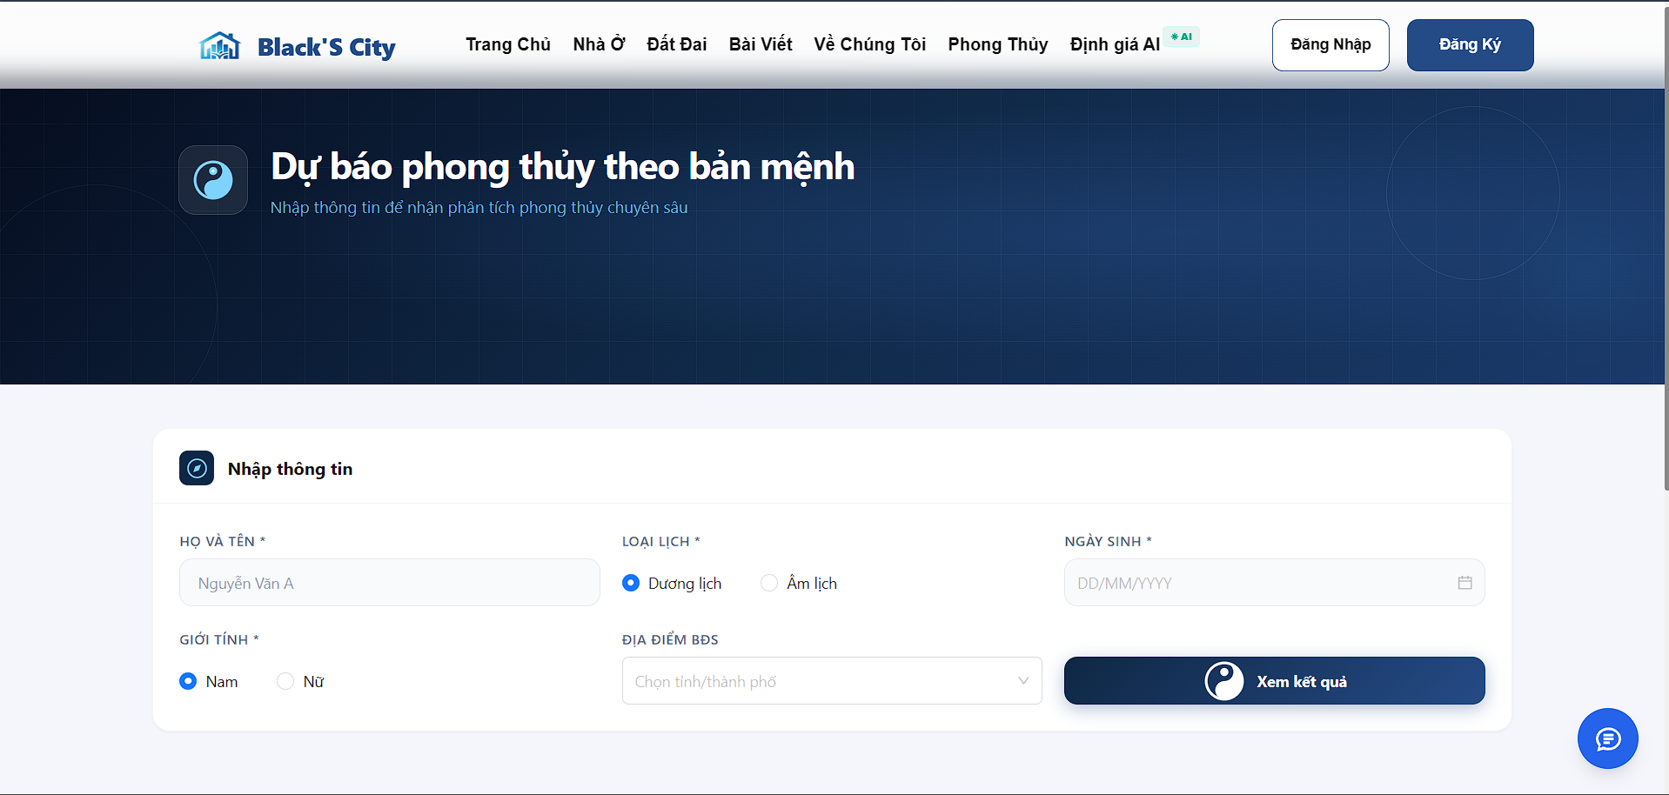
Test Case ID | Mô tả | Quy trình | Điều kiện tiên quyết | Kết quả mong đợi | Kết quả thực tế | Vòng 1 |  |  |  | Vòng 2
 |  |  |  |  |  | Trạng thái | Ngày kiểm tra | Người kiểm tra | Chú thích | Trạng thái | Ngày kiểm tra | Người kiểm tra | Chú thích
GUI_SHOW - Tra cứu phong thuỷ
GUI-PT01 | Hiển thị tiêu đề trang | Truy cập trang Phong Thuỷ | Không | Hiển thị tiêu đề “Dự báo phong thuỷ theo bản mệnh” và mô tả bên dưới | Hiển thị đúng tiêu đề và mô tả | Passed | 2026-05-05 | Thiện |  | Passed | 2026-05-09 | Thiện
GUI-PT02 | Hiển thị form nhập thông tin | Truy cập trang | Không | Hiển thị khối “Nhập thông tin” | Hiển thị đúng form | Passed | 2026-05-05 | Thiện |  | Passed | 2026-05-09 | Thiện
GUI-PT03 | Hiển thị input Họ và tên | Truy cập trang | Không | Có input, placeholder “Nguyễn Văn A” | Hiển thị đúng placeholder | Passed | 2026-05-05 | Thiện |  | Passed | 2026-05-09 | Thiện
GUI-PT04 | Hiển thị radio Loại lịch | Truy cập trang | Không | Có 2 lựa chọn: Dương lịch, Âm lịch | Hiển thị đúng | Passed | 2026-05-05 | Thiện |  | Passed | 2026-05-09 | Thiện
GUI-PT05 | Hiển thị radio Giới tính | Truy cập trang | Không | Có 2 lựa chọn: Nam, Nữ | Hiển thị đúng | Passed | 2026-05-05 | Thiện |  | Passed | 2026-05-09 | Thiện
GUI-PT06 | Hiển thị datepicker Ngày sinh | Truy cập trang | Không | Có input dạng DD/MM/YYYY | Hiển thị đúng | Passed | 2026-05-05 | Thiện |  | Passed | 2026-05-09 | Thiện
GUI-PT07 | Hiển thị dropdown Địa điểm BĐS | Truy cập trang | Không | Có dropdown “Chọn tỉnh/thành phố” | Hiển thị đúng | Passed | 2026-05-05 | Thiện |  | Passed | 2026-05-09 | Thiện
GUI-PT08 | Hiển thị nút Xem kết quả | Truy cập trang | Không | Nút hiển thị rõ, có icon | Hiển thị đúng | Passed | 2026-05-05 | Thiện |  | Passed | 2026-05-09 | Thiện
GUI-PT09 | Kiểm tra chọn giới tính | Click Nam/Nữ | Không | Chỉ chọn được 1 | Hoạt động đúng | Passed | 2026-05-05 | Thiện |  | Passed | 2026-05-09 | Thiện
GUI-PT10 | Kiểm tra chọn loại lịch | Click Dương/Âm | Không | Chỉ chọn được 1 | Hoạt động đúng | Passed | 2026-05-05 | Thiện |  | Passed | 2026-05-09 | Thiện
GUI-PT11 | Kiểm tra nhập text | Nhập vào Họ tên | Không | Nhập được ký tự | Nhập bình thường | Passed | 2026-05-05 | Thiện |  | Passed | 2026-05-09 | Thiện
GUI-PT12 | Kiểm tra dropdown | Click dropdown | Không | Hiển thị danh sách tỉnh | Hiển thị đúng | Passed | 2026-05-05 | Thiện |  | Passed | 2026-05-09 | Thiện
FUNCTION_SHOW - Tra cứu phong thuỷ
FUNC-PT01 | Submit khi chưa đăng nhập | Nhập form → Click “Xem kết quả” | Chưa đăng nhập truóc đó | Hiển thị popup hoặc chuyển trang login | Hoạt động đúng | Passed | 2026-05-05 | Thiện |  | Passed | 2026-05-09 | Thiện
FUNC-PT02 | đăng nhập rồi quay lại | đăng nhập sau khi bị yêu cầu | Chưa đăng nhập truóc đó | Quay lại trang phong thuỷ | Quay lại đúng | Passed | 2026-05-05 | Thiện |  | Passed | 2026-05-09 | Thiện
FUNC-PT03 | Tra cứu sau khi đăng nhập | Submit lại form | Đã đăng nhập | Hiển thị kết quả | Hiển thị đúng | Passed | 2026-05-05 | Thiện |  | Passed | 2026-05-09 | Thiện
FUNC-PT04 | Submit khi đã đăng nhập | Nhập đầy đủ → Submit | Hiển thị kết quả ngay | Hiển thị kết quả ngay | Hiển thị đúng | Passed | 2026-05-05 | Thiện |  | Passed | 2026-05-09 | Thiện
FUNC-PT05 | Không nhập họ tên | Nhấn nút “Xem kết quả” | Đã đăng nhập | Báo lỗi | Hiển thị lỗi đúng | Passed | 2026-05-05 | Thiện |  | Passed | 2026-05-09 | Thiện
FUNC-PT06 | Không chọn giới tính | Nhấn nút “Xem kết quả” | Đã đăng nhập | Báo lỗi | Hiển thị lỗi đúng | Passed | 2026-05-05 | Thiện |  | Passed | 2026-05-09 | Thiện
FUNC-PT07 | Không chọn loại lịch | Nhấn nút “Xem kết quả” | Đã đăng nhập | Báo lỗi | Hiển thị lỗi đúng | Passed | 2026-05-05 | Thiện |  | Passed | 2026-05-09 | Thiện
FUNC-PT08 | Không nhập ngày sinh | Nhấn nút “Xem kết quả” | Đã đăng nhập | Báo lỗi | Hiển thị lỗi đúng | Passed | 2026-05-05 | Thiện |  | Passed | 2026-05-09 | Thiện
FUNC-PT09 | Sai format ngày | Nhấn nút “Xem kết quả” | Đã đăng nhập | Báo lỗi | Hiển thị lỗi đúng | Passed | 2026-05-05 | Thiện |  | Passed | 2026-05-09 | Thiện
FUNC-PT10 | Không chọn địa điểm | Nhấn nút “Xem kết quả” | Đã đăng nhập | Báo lỗi | Hiển thị lỗi đúng | Passed | 2026-05-05 | Thiện |  | Passed | 2026-05-09 | Thiện
FUNC-PT11 | Submit hợp lệ | Nhấn nút “Xem kết quả” | Đã đăng nhập | Gọi API thành công | Thành công | Passed | 2026-05-05 | Thiện |  | Passed | 2026-05-09 | Thiện
FUNC-PT12 | Token hết hạn | Nhấn nút “Xem kết quả” | Token expired | Yêu cầu đăng nhập lại |  | Passed | 2026-05-05 | Thiện |  | Passed | 2026-05-09 | Thiện
FUNC-PT13 | Hiển thị mệnh | Nhấn nút “Xem kết quả” | Người dùng đã đăng nhập và nhập đầy đủ thông tin hợp lệ | Đúng mệnh | Hoạt động đúng | Passed | 2026-05-05 | Thiện |  | Passed | 2026-05-09 | Thiện
FUNC-PT14 | Hiển thị cung | Nhấn nút “Xem kết quả” | Người dùng đã đăng nhập và nhập đầy đủ thông tin hợp lệ | Đúng cung | Hoạt động đúng | Passed | 2026-05-05 | Thiện |  | Passed | 2026-05-09 | Thiện
FUNC-PT15 | Hiển thị số may mắn | Nhấn nút “Xem kết quả” | Người dùng đã đăng nhập và nhập đầy đủ thông tin hợp lệ | Có số | Hoạt động đúng | Passed | 2026-05-05 | Thiện |  | Passed | 2026-05-09 | Thiện
FUNC-PT16 | Hiển thị tam hợp | Nhấn nút “Xem kết quả” | Người dùng đã đăng nhập và nhập đầy đủ thông tin hợp lệ | Đúng tam hợp | Hoạt động đúng | Passed | 2026-05-05 | Thiện |  | Passed | 2026-05-09 | Thiện
FUNC-PT17 | Hiển thị tứ hành xung | Nhấn nút “Xem kết quả” | Người dùng đã đăng nhập và nhập đầy đủ thông tin hợp lệ | Đúng xung | Hoạt động đúng | Passed | 2026-05-05 | Thiện |  | Passed | 2026-05-09 | Thiện
FUNC-PT18 | Hiển thị hướng tốt | Nhấn nút “Xem kết quả” | Người dùng đã đăng nhập và nhập đầy đủ thông tin hợp lệ | Có danh sách | Hoạt động đúng | Passed | 2026-05-05 | Thiện |  | Passed | 2026-05-09 | Thiện
FUNC-PT19 | Hiển thị hướng xấu | Nhấn nút “Xem kết quả” | Người dùng đã đăng nhập và nhập đầy đủ thông tin hợp lệ | Có danh sách | Hoạt động đúng | Passed | 2026-05-05 | Thiện |  | Passed | 2026-05-09 | Thiện
FUNC-PT20 | User thường thấy banner VIP | Nhấn nút “Xem kết quả” | Người dùng thường | Hiển thị banner | Hoạt động đúng | Passed | 2026-05-05 | Thiện |  | Passed | 2026-05-09 | Thiện
FUNC-PT21 | User VIP không thấy banner | Nhấn nút “Xem kết quả” | Người dùng VIP | Không hiển thị banner | Hoạt động đúng | Passed | 2026-05-05 | Thiện |  | Passed | 2026-05-09 | Thiện
FUNC-PT22 | User VIP thấy nội dung đầy đủ | Nhấn nút “Xem kết quả” | VIP | Hiển thị đầy đủ | Hoạt động đúng | Passed | 2026-05-05 | Thiện |  | Passed | 2026-05-09 | Thiện
FUNC-PT23 | User thường bị giới hạn | Nhấn nút “Xem kết quả” | Không VIP | Không thấy đầy đủ | Hoạt động đúng | Passed | 2026-05-05 | Thiện |  | Passed | 2026-05-09 | Thiện
FUNC-PT24 | Click mua VIP | Click button | Không VIP | Điều hướng đúng | Hoạt động đúng | Passed | 2026-05-05 | Thiện |  | Passed | 2026-05-09 | Thiện

Xem lịch hẹn
Project Name | THIẾT KẾ VÀ PHÁT TRIỂN HỆ THỐNG KINH DOANH BẤT ĐỘNG SẢN TÍCH HỢP CHATBOT VÀ HỆ THỐNG GỢI Ý THÔNG MINH
Module Code | Xem lịch hẹn
 | Hoàn thành | Lỗi | Chưa kiểm tra | Bị chăn | Tổng số trường hợp thử nghiệm
Round 1 | 14 | 0 | 0 | 0 | 14
Round 2 | 14 | 0 | 0 | 0 | 14
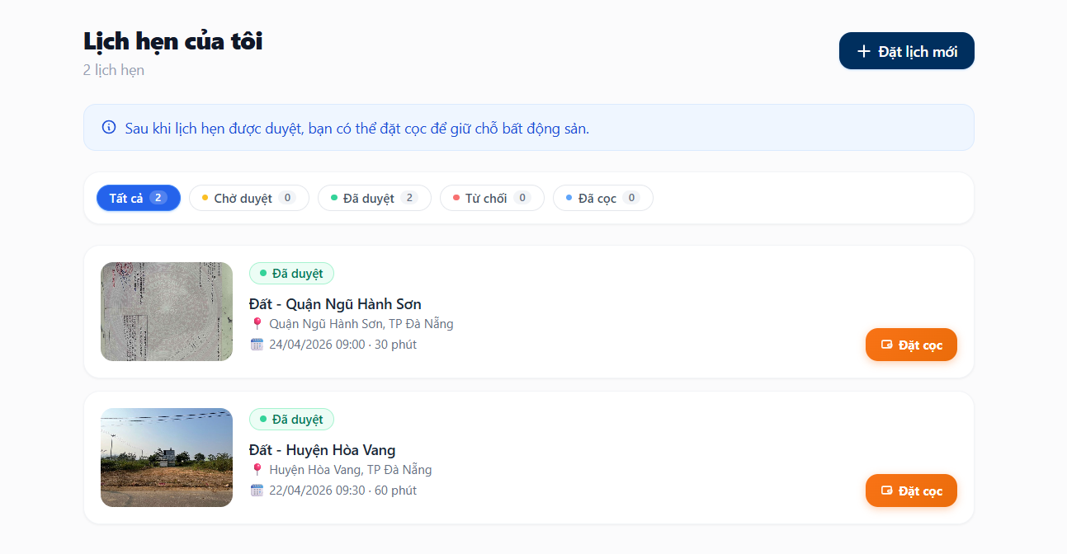
Test Case ID | Mô tả | Quy trình | Điều kiện tiên quyết | Kết quả mong đợi | Kết quả thực tế | Vòng 1 |  |  | Chú thích | Vòng 2
 |  |  |  |  |  | Trạng thái | Ngày kiểm tra | Người kiểm tra |  | Trạng thái | Ngày kiểm tra | Người kiểm tra
GUI_SHOW Xem lịch hẹn
GUI-LICHHEN01 | Hiển thị tiêu đề "Lịch hẹn của tôi" | Truy cập trang lịch hẹn của tôi | Đăng nhập tài khoản | Tiêu đề hiển thị đúng và rõ ràng | Tiêu đề hiển thị đúng và rõ ràng | Passed | 2026-05-06 | Anh |  | Passed | 2026-05-10 | Anh
GUI-LICHHEN02 | Hiển thị số lượng lịch hẹn | Truy cập trang lịch hẹn của tôi | Có lịch hẹn | Hiển thị đúng số lượng lịch hẹn | Hiển thị đúng số lượng lịch hẹn | Passed | 2026-05-06 | Anh |  | Passed | 2026-05-10 | Anh
GUI-LICHHEN03 | Hiển thị nút Đặt lịch mới | Truy cập trang lịch hẹn của tôi | Đăng nhập tài khoản | Khi nhấn vào sẽ chuyển đến trang danh sách nhà ở để người dùng lựa chọn bất động sản và đặt lịch | Khi nhấn vào sẽ chuyển đến trang danh sách nhà ở để người dùng lựa chọn bất động sản và đặt lịch | Passed | 2026-05-06 | Anh |  | Passed | 2026-05-10 | Anh
GUI-LICHHEN04 | Hiển thị thông báo hướng dẫn đặt cọc | Truy cập trang lịch hẹn của tôi | Không | Hiển thị thông báo: “Sau khi lịch hẹn được duyệt, bạn có thể đặt cọc để giữ chỗ bất động sản.” | Hiển thị thông báo: “Sau khi lịch hẹn được duyệt, bạn có thể đặt cọc để giữ chỗ bất động sản.” | Passed | 2026-05-06 | Anh |  | Passed | 2026-05-10 | Anh
GUI-LICHHEN05 | Hiển thị bộ lọc trạng thái lịch hẹn | Truy cập trang lịch hẹn của tôi | Có dữ liệu lịch hẹn | Hiển thị các tab: Tất cả, Chờ duyệt, Đã duyệt, Từ chối, Đã cọc | Hiển thị các tab: Tất cả, Chờ duyệt, Đã duyệt, Từ chối, Đã cọc | Passed | 2026-05-06 | Anh |  | Passed | 2026-05-10 | Anh
GUI-LICHHEN06 | Hiển thị danh sách lịch hẹn | Truy cập trang lịch hẹn của tôi | Có dữ liệu lịch hẹn | Mỗi lịch hẹn hiển thị hình ảnh, tên bất động sản, địa chỉ, ngày giờ, thời lượng và trạng thái | Mỗi lịch hẹn hiển thị hình ảnh, tên bất động sản, địa chỉ, ngày giờ, thời lượng và trạng thái | Passed | 2026-05-06 | Anh |  | Passed | 2026-05-10 | Anh
GUI-LICHHEN07 | Hiển thị nút “Đặt cọc” | Truy cập trang lịch hẹn của tôi | Có lịch hẹn trạng thái “Đã duyệt” | Nút “Đặt cọc” hiển thị đúng vị trí bên phải mỗi lịch hẹn đã duyệt | Nút “Đặt cọc” hiển thị đúng vị trí bên phải mỗi lịch hẹn đã duyệt | Passed | 2026-05-06 | Anh |  | Passed | 2026-05-10 | Anh
GUI-LICHHEN08 | Hiển thị màu sắc trạng thái lịch hẹn | Truy cập trang lịch hẹn của tôi | Có nhiều trạng thái lịch hẹn | Mỗi trạng thái có màu riêng biệt, dễ phân biệt | Mỗi trạng thái có màu riêng biệt, dễ phân biệt | Passed | 2026-05-06 | Anh |  | Passed | 2026-05-10 | Anh
FUNCTION_SHOW Xem lịch hẹn
FUNC-LICHHEN01 | Lọc lịch hẹn theo trạng thái “Tất cả” | Nhấn tab “Tất cả” | Có nhiều lịch hẹn với trạng thái khác nhau | Hiển thị toàn bộ lịch hẹn | Hiển thị đúng toàn bộ lịch hẹn | Passed | 2026-05-06 | Anh |  | Passed | 2026-05-10 | Anh
FUNC-LICHHEN02 | Lọc lịch hẹn theo trạng thái “Chờ duyệt” | Nhấn tab “Chờ duyệt” | Có lịch hẹn chờ duyệt | Chỉ hiển thị lịch hẹn trạng thái “Chờ duyệt” | Chỉ hiển thị lịch hẹn trạng thái “Chờ duyệt” | Passed | 2026-05-06 | Anh |  | Passed | 2026-05-10 | Anh
FUNC-LICHHEN03 | Lọc lịch hẹn theo trạng thái “Đã duyệt” | Nhấn tab “Đã duyệt” | Có lịch hẹn đã duyệt | Chỉ hiển thị lịch hẹn trạng thái “Đã duyệt” | Chỉ hiển thị lịch hẹn trạng thái “Đã duyệt” | Passed | 2026-05-06 | Anh |  | Passed | 2026-05-10 | Anh
FUNC-LICHHEN04 | Lọc lịch hẹn theo trạng thái “Từ chối” | Nhấn tab “Từ chối” | Có lịch hẹn bị từ chối | Chỉ hiển thị lịch hẹn trạng thái “Từ chối” | Chỉ hiển thị lịch hẹn trạng thái “Từ chối” | Passed | 2026-05-06 | Anh |  | Passed | 2026-05-10 | Anh
FUNC-LICHHEN05 | Lọc lịch hẹn theo trạng thái “Đã cọc” | Nhấn tab “Đã cọc” | Có lịch hẹn đã đặt cọc | Chỉ hiển thị lịch hẹn trạng thái “Đã cọc” | Chỉ hiển thị lịch hẹn trạng thái “Đã cọc” | Passed | 2026-05-06 | Anh |  | Passed | 2026-05-10 | Anh
FUNC-LICHHEN06 | Thực hiện chức năng đặt cọc | Nhấn nút “Đặt cọc” | Lịch hẹn đã được duyệt | Hiển thị popup đặt cọc | Hiển thị popup đặt cọc | Passed | 2026-05-06 | Anh |  | Passed | 2026-05-10 | Anh

Thống kê
Project Name | THIẾT KẾ VÀ PHÁT TRIỂN HỆ THỐNG KINH DOANH BẤT ĐỘNG SẢN TÍCH HỢP CHATBOT VÀ HỆ THỐNG GỢI Ý THÔNG MINH
Module Code | Thống kê
 | Hoàn thành | Lỗi | Chưa kiểm tra | Bị chặn | Tổng lần kiểm tra
Round 1 | 10 | 1 | 0 | 0 | 11
Round 2 | 11 | 0 | 0 | 0 | 11
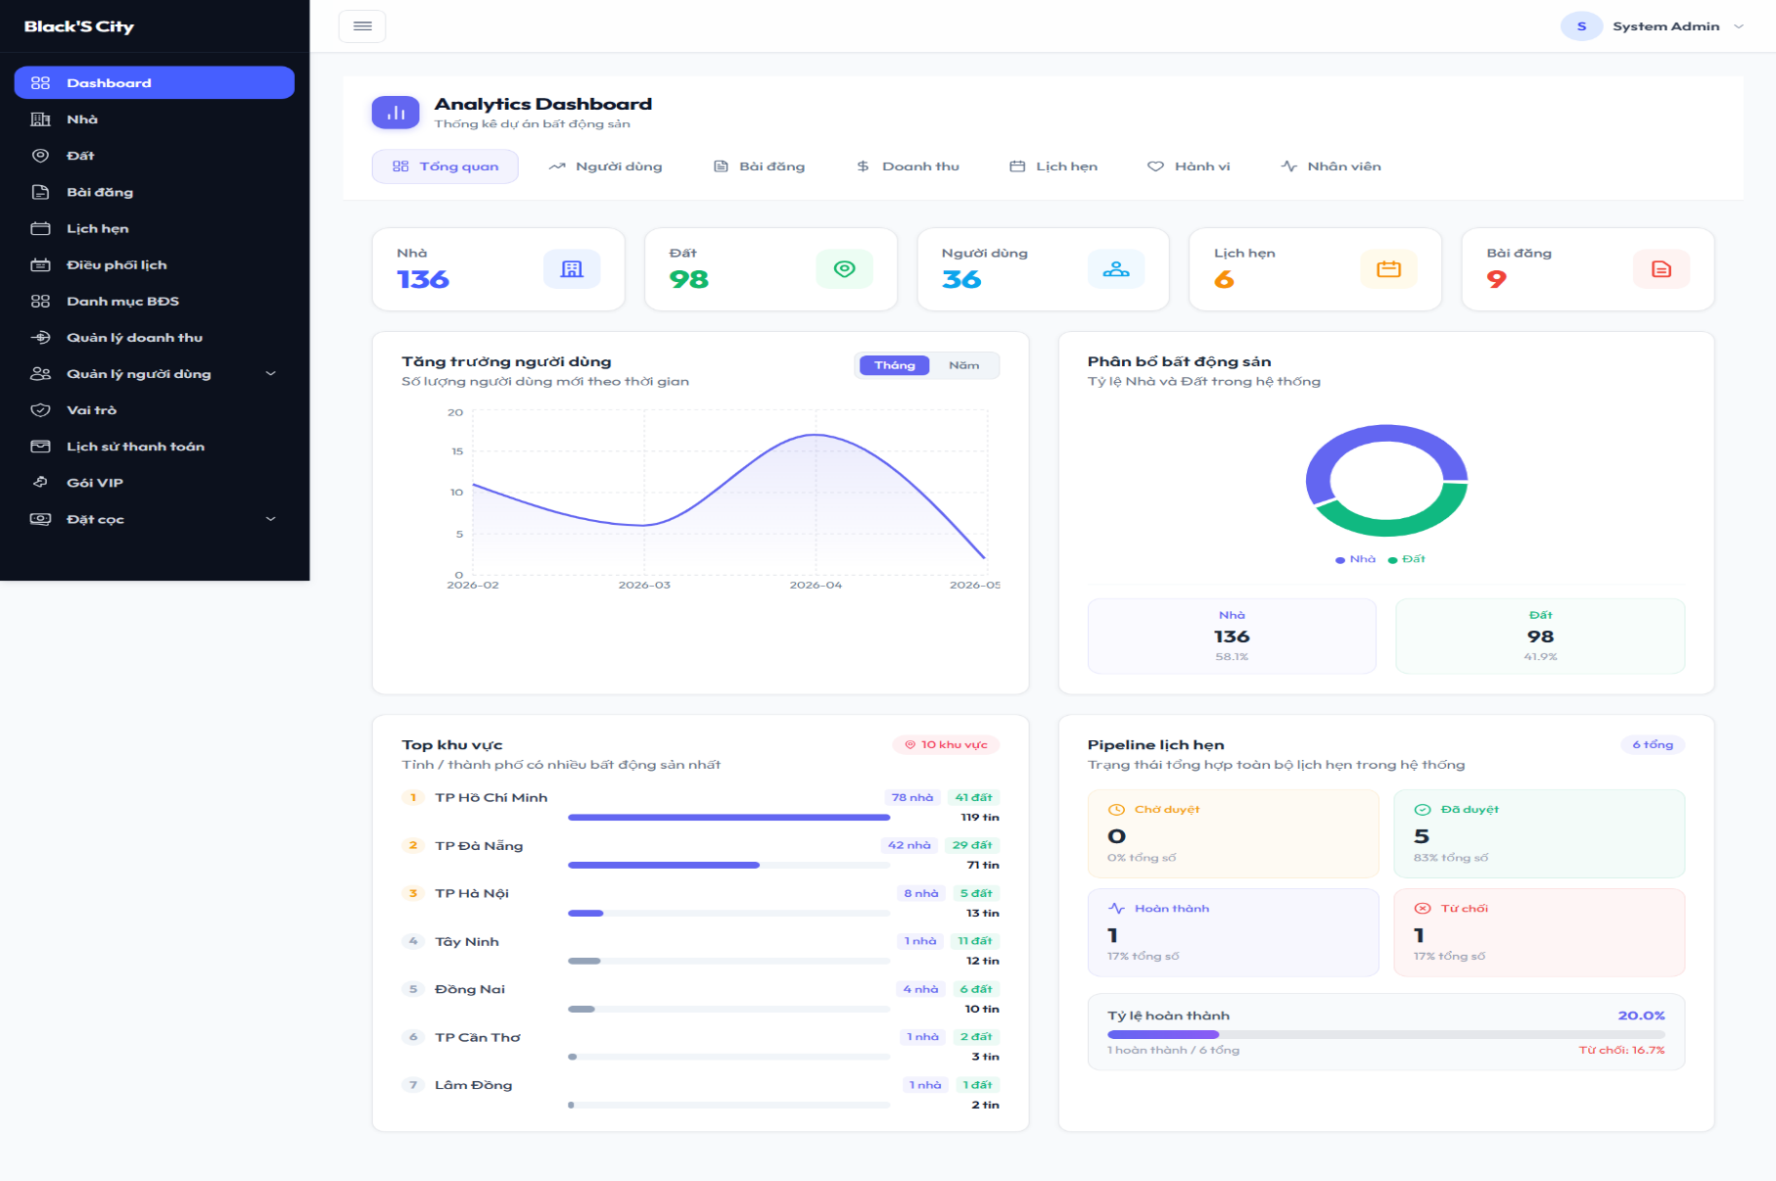 |  |  |  |  |  |  | 6
Test Case ID | Mô tả | Hành động | Điều kiện tiên quyết | Kết quả mong đợi | Kết quả thực tế | Kết quả |  |  | Chú thích | Kết quả
 |  |  |  |  |  | Vòng 1 |  |  |  | Vòng 2
 |  |  |  |  |  | Trạng thái | Ngày kiểm tra | Người kiểm tra |  | Trạng thái | Ngày kiểm tra | Người kiểm tra
GUI_SHOW Trang Thống kê
GUI-TK01 | Hiển thị tiêu đề “Analytics Dashboard” | Truy cập dashboard | Đăng nhập Admin | Hiển thị đúng tiêu đề dashboard | Tiêu đề “Analytics Dashboard” hiển thị đúng và rõ ràng | Passed | 2026-05-06 | Cường |  | Passed | 2026-05-10 | Cường
GUI-TK02 | Hiển thị menu thống kê | Truy cập dashboard | Đăng nhập Admin | Hiển thị các tab Tổng quan, Người dùng, Bài đăng, Doanh thu, Lịch hẹn, Hành vi, Nhân viên | Các tab thống kê hiển thị đầy đủ và đúng vị trí | Passed | 2026-05-06 | Cường |  | Passed | 2026-05-10 | Cường
GUI-TK03 | Hiển thị thẻ thống kê tổng quan | Truy cập dashboard | Có dữ liệu hệ thống | Hiển thị số lượng Nhà, Đất, Người dùng, Lịch hẹn, Bài đăng | Các thẻ thống kê hiển thị đúng dữ liệu | Passed | 2026-05-06 | Cường |  | Passed | 2026-05-10 | Cường
GUI-TK04 | Hiển thị biểu đồ tăng trưởng người dùng | Truy cập dashboard | Có dữ liệu thống kê | Biểu đồ line chart và số lượng người dùng hiển thị đúng | Biểu đồ tăng trưởng người dùng hiển thị đúng dữ liệu | Passed | 2026-05-06 | Cường |  | Passed | 2026-05-10 | Cường
GUI-TK05 | Hiển thị biểu đồ phân bổ bất động sản | Truy cập dashboard | Có dữ liệu Nhà và Đất | Biểu đồ donut hiển thị đúng tỷ lệ và hiển thị đúng số lượng bất động sản | Biểu đồ phân bổ bất động sản hiển thị đúng tỷ lệ | Passed | 2026-05-06 | Cường |  | Passed | 2026-05-10 | Cường
GUI-TK06 | Hiển thị khu vực có nhiều bất động sản | Truy cập dashboard | Có dữ liệu khu vực | Hiển thị đúng danh sách tỉnh/thành phố và số lượng tin đăng, bất động sản | Danh sách khu vực hiển thị đầy đủ dữ liệu | Passed | 2026-05-06 | Cường |  | Passed | 2026-05-10 | Cường
GUI-TK07 | Hiển thị pipeline lịch hẹn | Truy cập dashboard | Có dữ liệu lịch hẹn | Hiển thị số lượng Chờ duyệt, Đã duyệt, Hoàn thành, Từ chối | Pipeline lịch hẹn hiển thị đúng trạng thái và số lượng | Passed | 2026-05-06 | Cường |  | Passed | 2026-05-10 | Cường
GUI-TK08 | Hiển thị sidebar menu admin | Truy cập dashboard | Đăng nhập Admin | Sidebar hiển thị đầy đủ chức năng | Sidebar hiển thị đầy đủ chức năng quản trị | Passed | 2026-05-06 | Cường |  | Passed | 2026-05-10 | Cường

FUNC-TK01 | Chuyển tab thống kê | Nhấn các tab thống kê | Dashboard đã load | Nội dung thống kê thay đổi đúng tab | Nội dung dashboard thay đổi đúng theo tab được chọn | Passed | 2026-05-06 | Cường |  | Passed | 2026-05-10 | Cường
FUNC-TK02 | Load dữ liệu thống kê từ API | Truy cập dashboard | Backend hoạt động | Dữ liệu dashboard được tải thành công | Dữ liệu thống kê được tải thành công từ hệ thống | Passed | 2026-05-06 | Cường |  | Passed | 2026-05-10 | Cường
FUNC-TK03 | Chuyển đổi thống kê theo tháng/năm | Nhấn nút Tháng/Năm | Có dữ liệu thống kê | Biểu đồ cập nhật đúng dữ liệu | Biểu đồ không cập nhật khi chuyển sang chế độ Năm | Failed | 2026-05-06 | Cường | Cần reload lại dữ liệu biểu đồ khi đổi chế độ thống kê | Passed | 2026-05-10 | Cường

Quản lý thanh toán và gói VIP
Project Name | THIẾT KẾ VÀ PHÁT TRIỂN HỆ THỐNG KINH DOANH BẤT ĐỘNG SẢN TÍCH HỢP CHATBOT VÀ HỆ THỐNG GỢI Ý THÔNG MINH
Module Code | Quản lý thanh toán và gói VIP
 | Hoàn thành | Lỗi | Chưa kiểm tra | Bị chăn | Tổng số trường hợp thử nghiệm
Round 1 | 25 | 1 | 0 | 0 | 26
Round 2 | 26 | 0 | 0 | 0 | 26
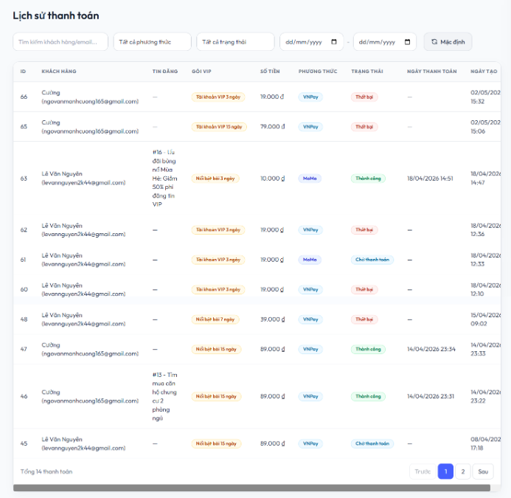 |  | 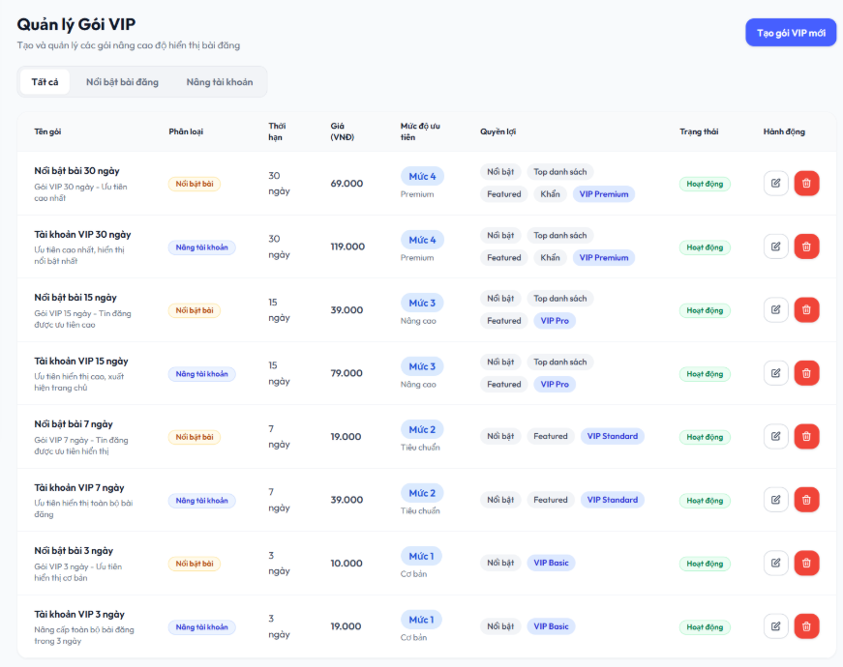
Test Case ID | Mô tả | Quy trình | Điều kiện tiên quyết | Kết quả mong đợi | Kết quả thực tế | Vòng 1 |  |  | Chú thích | Vòng 2
 |  |  |  |  |  | Trạng thái | Ngày kiểm tra | Người kiểm tra |  | Trạng thái | Ngày kiểm tra | Người kiểm tra
GUI_SHOW Quản lý thanh toán và gói VIP
GUI-TT01 | Hiển thị tiêu đề “Lịch sử thanh toán” | Truy cập trang quản lý thanh toán | Đăng nhập Admin | Tiêu đề hiển thị đúng và rõ ràng | Tiêu đề hiển thị đúng giao diện | Passed | 2026-05-06 | Nguyên |  | Passed | 2026-05-10 | Nguyên
GUI-TT02 | Hiển thị ô tìm kiếm khách hàng/email | Vào trang lịch sử thanh toán | Có dữ liệu thanh toán | Ô tìm kiếm hiển thị rõ ràng | Ô tìm kiếm hiển thị đúng | Passed | 2026-05-06 | Nguyên |  | Passed | 2026-05-10 | Nguyên
GUI-TT03 | Hiển thị bộ lọc phương thức thanh toán | Chọn dropdown phương thức | Có dữ liệu | Hiển thị các phương thức VNPAY, MoMo | Hiển thị đúng dữ liệu | Passed | 2026-05-06 | Nguyên |  | Passed | 2026-05-10 | Nguyên
GUI-TT04 | Hiển thị bộ lọc trạng thái thanh toán | Chọn dropdown trạng thái | Có dữ liệu | Hiển thị trạng thái Thành công, Thất bại, Chờ thanh toán, Đã hủy | Hiển thị đúng trạng thái | Passed | 2026-05-06 | Nguyên |  | Passed | 2026-05-10 | Nguyên
GUI-TT05 | Hiển thị bảng lịch sử thanh toán | Truy cập danh sách thanh toán | Có dữ liệu thanh toán | Hiển thị đầy đủ cột ID, khách hàng, gói VIP, số tiền, trạng thái | Hiển thị đầy đủ dữ liệu | Passed | 2026-05-06 | Nguyên |  | Passed | 2026-05-10 | Nguyên
GUI-TT06 | Hiển thị phân trang danh sách thanh toán | Cuộn xuống cuối bảng và nhấn vào số trang hoặc nút trước, sau | Có trên 10 bản ghi | Hiển thị nút chuyển trang | Phân trang hiển thị đúng | Passed | 2026-05-06 | Nguyên |  | Passed | 2026-05-10 | Nguyên
GUI-TT07 | Hiển thị nút reset bộ lọc “Mặc định” | Truy cập trang | Không | Nút “Mặc định” hiển thị rõ ràng | Hiển thị đúng giao diện | Passed | 2026-05-06 | Nguyên |  | Passed | 2026-05-10 | Nguyên
GUI-TT08 | Hiển thị bộ chọn ngày bắt đầu | Truy cập trang | Không | Ô chọn ngày hiển thị đúng định dạng dd/mm/yyyy | Hiển thị đúng giao diện | Passed | 2026-05-06 | Nguyên |  | Passed | 2026-05-10 | Nguyên
GUI-TT09 | Hiển thị bộ chọn ngày kết thúc | Truy cập trang | Không | Ô chọn ngày hiển thị đúng định dạng dd/mm/yyyy | Hiển thị đúng giao diện | Passed | 2026-05-06 | Nguyên |  | Passed | 2026-05-10 | Nguyên
GUI-VIP01 | Hiển thị tiêu đề “Quản lý Gói VIP” | Truy cập trang quản lý VIP | Đăng nhập Admin | Tiêu đề hiển thị đúng và rõ ràng | Tiêu đề hiển thị đúng giao diện | Passed | 2026-05-06 | Nguyên |  | Passed | 2026-05-10 | Nguyên
GUI-VIP02 | Hiển thị tab danh mục gói VIP | Vào trang quản lý VIP | Có dữ liệu gói VIP | Hiển thị tab “Tất cả”, “Nổi bật bài đăng”, “Nâng tài khoản” | Tab hiển thị đúng | Passed | 2026-05-06 | Nguyên |  | Passed | 2026-05-10 | Nguyên
GUI-VIP03 | Hiển thị nút “Tạo gói VIP mới” | Vào trang quản lý VIP | Đăng nhập Admin | Nút hiển thị rõ ràng góc phải | Nút hiển thị đúng vị trí | Passed | 2026-05-06 | Nguyên |  | Passed | 2026-05-10 | Nguyên
GUI-VIP04 | Hiển thị bảng danh sách gói VIP | Truy cập danh sách VIP | Có dữ liệu | Hiển thị cột tên gói, giá, thời hạn, trạng thái | Hiển thị đúng dữ liệu | Passed | 2026-05-06 | Nguyên |  | Passed | 2026-05-10 | Nguyên
GUI-VIP05 | Hiển thị nút chỉnh sửa gói VIP | Quan sát cột hành động | Có dữ liệu | Nút chỉnh sửa hiển thị đúng từng dòng | Hiển thị đúng | Passed | 2026-05-06 | Nguyên |  | Passed | 2026-05-10 | Nguyên
GUI-VIP06 | Hiển thị nút xóa gói VIP | Quan sát cột hành động | Có dữ liệu | Nút xóa màu đỏ hiển thị đúng | Hiển thị đúng | Passed | 2026-05-06 | Nguyên |  | Passed | 2026-05-10 | Nguyên
FUNCTION_SHOW Quản lý thanh toán và gói VIP
FUNC-TT01 | Tìm kiếm lịch sử thanh toán theo khách hàng | Nhập tên/email vào ô tìm kiếm | Có dữ liệu thanh toán | Chỉ hiển thị các giao dịch phù hợp | Hiển thị đúng kết quả | Passed | 2026-05-06 | Nguyên |  | Passed | 2026-05-10 | Nguyên
FUNC-TT02 | Lọc thanh toán theo phương thức | Chọn phương thức VNPAY hoặc MoMo | Có dữ liệu | Chỉ hiển thị đúng phương thức đã chọn | Hiển thị đúng dữ liệu | Passed | 2026-05-06 | Nguyên |  | Passed | 2026-05-10 | Nguyên
FUNC-TT03 | Lọc thanh toán theo trạng thái | Chọn trạng thái thanh toán | Có dữ liệu | Hiển thị đúng trạng thái được chọn | Hiển thị đúng dữ liệu | Passed | 2026-05-06 | Nguyên |  | Passed | 2026-05-10 | Nguyên
FUNC-TT04 | Lọc thanh toán theo khoảng thời gian | Chọn ngày bắt đầu và kết thúc | Có dữ liệu | Chỉ hiển thị giao dịch trong khoảng thời gian | Hiển thị đúng dữ liệu | Passed | 2026-05-06 | Nguyên |  | Passed | 2026-05-10 | Nguyên
FUNC-TT05 | Reset bộ lọc bằng nút “Mặc định” | Nhấn nút “Mặc định” | Đã áp dụng filter | Toàn bộ bộ lọc trở về mặc định | Reset thành công | Passed | 2026-05-06 | Nguyên |  | Passed | 2026-05-10 | Nguyên
FUNC-TT06 | Kiểm tra lọc ngày không hợp lệ | Chọn ngày bắt đầu lớn hơn ngày kết thúc | Không | Hiển thị cảnh báo lỗi | Không có cảnh báo | Failed | 2026-05-06 | Nguyên | Thiếu validate ngày | Passed | 2026-05-10 | Nguyên
FUNC-VIP01 | Tạo mới gói VIP | Nhấn “Tạo gói VIP mới”, nhập dữ liệu hợp lệ | Admin đăng nhập | Thêm gói VIP thành công | Gói VIP hiển thị trong bảng | Passed | 2026-05-06 | Nguyên |  | Passed | 2026-05-10 | Nguyên
FUNC-VIP02 | Chuyển tab “Nổi bật bài đăng” | Nhấn tab | Có dữ liệu | Chỉ hiển thị gói thuộc loại nổi bật bài | Hiển thị đúng | Passed | 2026-05-06 | Nguyên |  | Passed | 2026-05-10 | Nguyên
FUNC-VIP03 | Chuyển tab “Nâng tài khoản” | Nhấn tab | Có dữ liệu | Chỉ hiển thị gói nâng tài khoản | Hiển thị đúng | Passed | 2026-05-06 | Nguyên |  | Passed | 2026-05-10 | Nguyên
FUNC-VIP04 | Chỉnh sửa thông tin gói VIP | Nhấn nút sửa và cập nhật dữ liệu | Gói VIP tồn tại | Dữ liệu được cập nhật | Cập nhật thành công | Passed | 2026-05-06 | Nguyên |  | Passed | 2026-05-10 | Nguyên
FUNC-VIP05 | Xóa gói VIP | Nhấn nút xóa và xác nhận | Có gói VIP | Gói VIP bị xóa khỏi danh sách | Xóa thành công | Passed | 2026-05-06 | Nguyên |  | Passed | 2026-05-10 | Nguyên

Quản lý doanh thu
Project Name | THIẾT KẾ VÀ PHÁT TRIỂN HỆ THỐNG KINH DOANH BẤT ĐỘNG SẢN TÍCH HỢP CHATBOT VÀ HỆ THỐNG GỢI Ý THÔNG MINH
Module Code | Quản lý doanh thu
 | Hoàn thành | Lỗi | Chưa kiểm tra | Bị chăn | Tổng số trường hợp thử nghiệm
Round 1 | 28 | 1 | 0 | 0 | 29
Round 2 | 29 | 0 | 0 | 0 | 29
 | 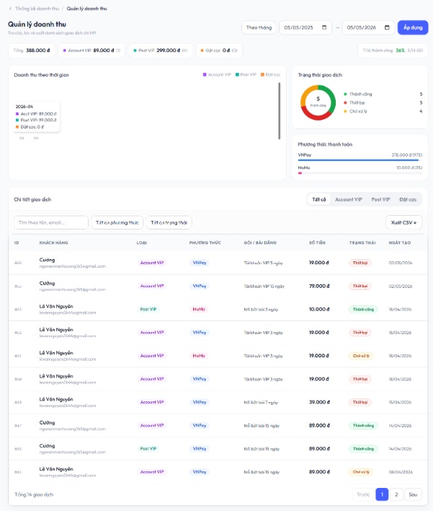
Test Case ID | Mô tả | Quy trình | Điều kiện tiên quyết | Kết quả mong đợi | Kết quả thực tế | Vòng 1 |  |  | Chú thích | Vòng 2 |  |  | Chú thích
 |  |  |  |  |  | Trạng thái | Ngày kiểm tra | Người kiểm tra |  | Trạng thái | Ngày kiểm tra | Người kiểm tra
GUI_SHOW Quản lý doanh thu
GUI-DT01 | Hiển thị tiêu đề “Quản lý doanh thu” | Truy cập trang quản lý doanh thu | Đăng nhập Admin | Tiêu đề hiển thị đúng | Hiển thị đúng giao diện | Passed | 2026-05-06 | Cường |  | Passed | 2026-05-10 | Cường
GUI-DT02 | Hiển thị bộ lọc thời gian | Truy cập trang doanh thu | Không | Dropdown hiển thị “Theo tháng” , “Theo ngày” , “Theo năm” | Hiển thị đúng | Passed | 2026-05-06 | Cường |  | Passed | 2026-05-10 | Cường
GUI-DT03 | Hiển thị ô chọn ngày bắt đầu | Truy cập trang doanh thu | Không | Hiển thị ô chọn ngày định dạng dd/mm/yyyy, có icon lịch | Hiển thị đúng | Passed | 2026-05-06 | Cường |  | Passed | 2026-05-10 | Cường
GUI-DT04 | Hiển thị ô chọn ngày kết thúc | Truy cập trang doanh thu | Không | Hiển thị ô chọn ngày định dạng dd/mm/yyyy, có icon lịch | Hiển thị đúng | Passed | 2026-05-06 | Cường |  | Passed | 2026-05-10 | Cường
GUI-DT05 | Hiển thị nút “Áp dụng” | Truy cập trang doanh thu | Không | Nút “Áp dụng” màu xanh hiển thị rõ ràng và có thể click | Hiển thị đúng | Passed | 2026-05-06 | Cường |  | Passed | 2026-05-10 | Cường
GUI-DT06 | Hiển thị thẻ tổng doanh thu | Truy cập trang doanh thu | Có dữ liệu doanh thu | Hiển thị các thẻ: Tổng doanh thu, Account VIP, Post VIP, Đặt cọc; có số tiền VNĐ và màu sắc phân biệt | Hiển thị đúng | Passed | 2026-05-06 | Cường |  | Passed | 2026-05-10 | Cường
GUI-DT07 | Hiển thị biểu đồ doanh thu theo thời gian | Truy cập trang doanh thu | Có dữ liệu | Hiển thị biểu đồ doanh thu theo mốc thời gian, có chú thích màu cho Account VIP, Post VIP và Đặt cọc | Biểu đồ hiển thị đúng | Passed | 2026-05-06 | Cường |  | Passed | 2026-05-10 | Cường
GUI-DT08 | Hiển thị biểu đồ trạng thái giao dịch | Truy cập trang doanh thu | Có dữ liệu | Hiển thị biểu đồ tròn gồm Thành công, Thất bại, Chờ xử lý; có màu sắc và số lượng từng trạng thái | Biểu đồ hiển thị đúng | Passed | 2026-05-06 | Cường |  | Passed | 2026-05-10 | Cường
GUI-DT09 | Hiển thị thống kê phương thức thanh toán | Truy cập trang doanh thu | Có dữ liệu | Hiển thị thanh thống kê VNPay và MoMo, kèm số tiền và phần trăm tương ứng | Hiển thị đúng | Passed | 2026-05-06 | Cường |  | Passed | 2026-05-10 | Cường
GUI-DT10 | Hiển thị bảng chi tiết giao dịch | Truy cập phần chi tiết giao dịch | Có dữ liệu | Hiển thị tab Tất cả, Account VIP, Post VIP, Đặt cọc; tab đang chọn được highlight | Hiển thị đúng | Passed | 2026-05-06 | Cường |  | Passed | 2026-05-10 | Cường
GUI-DT11 | Hiển thị ô tìm kiếm giao dịch | Truy cập phần chi tiết giao dịch | Không | Hiển thị ô tìm kiếm với placeholder “Tìm theo tên, email...” | Ô tìm kiếm hiển thị đúng | Passed | 2026-05-06 | Cường |  | Passed | 2026-05-10 | Cường
GUI-DT12 | Hiển thị bộ lọc phương thức thanh toán | Truy cập phần chi tiết giao dịch | Có dữ liệu | Hiển thị dropdown “Tất cả phương thức”, có thể chọn VNPay hoặc MoMo | Dropdown hiển thị đúng | Passed | 2026-05-06 | Cường |  | Passed | 2026-05-10 | Cường
GUI-DT13 | Hiển thị bộ lọc trạng thái giao dịch | Truy cập phần chi tiết giao dịch | Có dữ liệu | Hiển thị dropdown “Tất cả trạng thái”, gồm Thành công, Thất bại, Chờ xử lý | Dropdown hiển thị đúng | Passed | 2026-05-06 | Cường |  | Passed | 2026-05-10 | Cường
GUI-DT14 | Hiển thị nút “Xuất CSV” | Truy cập phần chi tiết giao dịch | Có dữ liệu | Hiển thị nút “Xuất CSV” bên phải bảng giao dịch | Nút hiển thị đúng vị trí | Passed | 2026-05-06 | Cường |  | Passed | 2026-05-10 | Cường
GUI-DT15 | Hiển thị bảng chi tiết giao dịch | Truy cập phần chi tiết giao dịch | Có dữ liệu | Hiển thị đầy đủ các cột: ID, Khách hàng, Loại, Phương thức, Gói/Bài đăng, Số tiền, Trạng thái, Ngày tạo | Bảng hiển thị đầy đủ dữ liệu | Passed | 2026-05-06 | Cường |  | Passed | 2026-05-10 | Cường
GUI-DT16 | Hiển thị phân trang danh sách giao dịch | Truy cập phần chi tiết giao dịch | Có trên 10 giao dịch | Hiển thị nút “Trước”, “Sau”, số trang hiện tại được highlight và có thể chuyển trang | Phân trang hiển thị đúng | Passed | 2026-05-06 | Cường |  | Passed | 2026-05-10 | Cường
GUI-DT17 | Hiển thị breadcrumb điều hướng | Truy cập trang quản lý doanh thu | Đăng nhập Admin | Hiển thị breadcrumb “Thống kê doanh thu / Quản lý doanh thu” phía trên tiêu đề trang | Breadcrumb hiển thị đúng giao diện | Passed | 2026-05-06 | Cường |  | Passed | 2026-05-10 | Cường
FUNCTION_SHOW Quản lý doanh thu
FUNC-DT01 | Lọc doanh thu theo khoảng thời gian | Chọn ngày bắt đầu, ngày kết thúc và nhấn “Áp dụng” | Có dữ liệu doanh thu | Biểu đồ doanh thu, thống kê tổng tiền và bảng giao dịch cập nhật đúng theo khoảng thời gian đã chọn | Dữ liệu được cập nhật đúng | Passed | 2026-05-06 | Cường |  | Passed | 2026-05-10 | Cường
FUNC-DT02 | Tìm kiếm giao dịch theo tên/email | Nhập từ khóa vào ô tìm kiếm | Có dữ liệu phù hợp | Chỉ hiển thị các giao dịch chứa tên hoặc email phù hợp với từ khóa | Tìm kiếm đúng dữ liệu | Passed | 2026-05-06 | Cường |  | Passed | 2026-05-10 | Cường
FUNC-DT03 | Lọc theo phương thức thanh toán | Chọn VNPay hoặc MoMo | Có dữ liệu giao dịch | Chỉ hiển thị các giao dịch thuộc phương thức đã chọn, các giao dịch khác bị ẩn | Hiển thị đúng dữ liệu | Passed | 2026-05-06 | Cường |  | Passed | 2026-05-10 | Cường
FUNC-DT04 | Lọc theo trạng thái giao dịch | Chọn trạng thái Thành công/Thất bại/Chờ xử lý | Có dữ liệu giao dịch | Chỉ hiển thị các giao dịch đúng trạng thái đã chọn | Hệ thống lọc đúng dữ liệu | Passed | 2026-05-06 | Cường |  | Passed | 2026-05-10 | Cường
FUNC-DT05 | Chuyển tab “Account VIP” | Nhấn tab “Account VIP” | Có dữ liệu giao dịch | Bảng chỉ hiển thị các giao dịch thuộc loại Account VIP | Hiển thị đúng dữ liệu | Passed | 2026-05-06 | Cường |  | Passed | 2026-05-10 | Cường
FUNC-DT06 | Chuyển tab “Post VIP” | Nhấn tab “Post VIP” | Có dữ liệu giao dịch | Bảng chỉ hiển thị các giao dịch thuộc loại Post VIP | Hiển thị đúng dữ liệu | Passed | 2026-05-06 | Cường |  | Passed | 2026-05-10 | Cường
FUNC-DT07 | Chuyển tab “Đặt cọc” | Nhấn tab “Đặt cọc” | Có dữ liệu giao dịch | Bảng chỉ hiển thị các giao dịch thuộc loại Đặt cọc | Hiển thị đúng dữ liệu | Passed | 2026-05-06 | Cường |  | Passed | 2026-05-10 | Cường
FUNC-DT08 | Xuất file CSV danh sách giao dịch | Nhấn nút “Xuất CSV” | Có dữ liệu giao dịch | Hệ thống tải xuống file CSV chứa đầy đủ dữ liệu đúng với bộ lọc hiện tại | Xuất file thành công | Passed | 2026-05-06 | Cường |  | Passed | 2026-05-10 | Cường
FUNC-DT09 | Chuyển sang trang tiếp theo | Nhấn nút “Sau” | Có nhiều hơn 1 trang dữ liệu | Hệ thống chuyển sang trang kế tiếp và hiển thị dữ liệu tương ứng | Chuyển trang đúng | Passed | 2026-05-06 | Cường |  | Passed | 2026-05-10 | Cường
FUNC-DT10 | Quay về trang trước | Nhấn nút “Trước” | Đang ở trang lớn hơn 1 | Hệ thống quay lại trang trước và hiển thị dữ liệu tương ứng | Hoạt động đúng | Passed | 2026-05-06 | Cường |  | Passed | 2026-05-10 | Cường
FUNC-DT11 | Kiểm tra khoảng thời gian không hợp lệ | Chọn ngày bắt đầu lớn hơn ngày kết thúc rồi nhấn “Áp dụng” | Không | Hệ thống hiển thị thông báo lỗi “Ngày bắt đầu không được lớn hơn ngày kết thúc” và không thực hiện lọc dữ liệu | Không hiển thị cảnh báo lỗi | Failed | 2026-05-06 | Cường | Thiếu validate ngày | Passed | 2026-05-10 | Cường
FUNC-DT12 | Điều hướng từ breadcrumb về trang thống kê doanh thu | Nhấn vào “Thống kê doanh thu” trên breadcrumb | Đang ở trang Quản lý doanh thu | Hệ thống chuyển hướng về tab doanh thu tại Dashboard quản trị | Chuyển hướng đúng dashboard doanh thu | Passed | 2026-05-06 | Cường |  | Passed | 2026-05-10 | Cường

Quản lý lịch hẹn
Project Name | THIẾT KẾ VÀ PHÁT TRIỂN HỆ THỐNG KINH DOANH BẤT ĐỘNG SẢN TÍCH HỢP CHATBOT VÀ HỆ THỐNG GỢI Ý THÔNG MINH
Module Code | Quản lý lịch hẹn
 | Hoàn thành | Lỗi | Chưa kiểm tra | Bị chặn | Tổng lần kiểm tra
Round 1 | 18 | 1 | 0 | 0 | 19
Round 2 | 19 | 0 | 0 | 0 | 19
 | 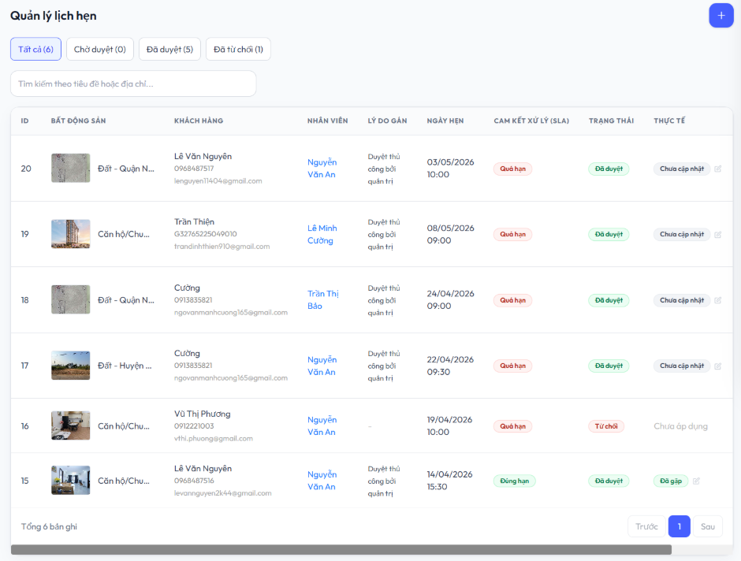 |  |  | 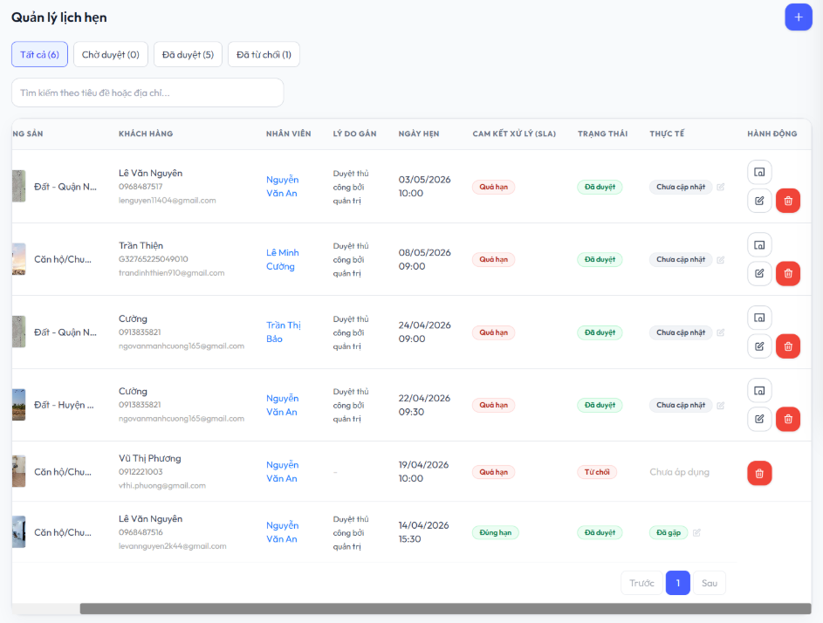
Test Case ID | Mô tả | Hành động | Điều kiện tiên quyết | Kết quả mong đợi | Kết quả thực tế | Kết quả |  |  | Chú thích | Kết quả
 |  |  |  |  |  | Vòng 1 |  |  |  | Vòng 2
 |  |  |  |  |  | Trạng thAnh | Ngày kiểm tra | Người kiểm tra |  | Trạng thAnh | Ngày kiểm tra | Người kiểm tra
GUI_SHOW Quản lý lịch hẹn
GUI-LH01 | Hiển thị tiêu đề “Quản lý lịch hẹn” | Truy cập trang quản lý lịch hẹn | Đăng nhập Admin | Tiêu đề “Quản lý lịch hẹn” hiển thị đúng vị trí phía trên bên trái | Hiển thị đúng giao diện | Passed | 2026-05-06 | Thiện |  | Passed | 2026-05-10 | Thiện
GUI-LH02 | Hiển thị nút thêm lịch hẹn | Truy cập trang quản lý lịch hẹn | Có quyền truy cập admin | Hiển thị nút dấu “+” màu xanh phía trên bên phải | Nút hiển thị đúng | Passed | 2026-05-06 | Thiện |  | Passed | 2026-05-10 | Thiện
GUI-LH03 | Hiển thị bộ lọc trạng thái lịch hẹn | Truy cập trang quản lý lịch hẹn | Có dữ liệu lịch hẹn | Hiển thị các tab “Tất cả”, “Chờ duyệt”, “Đã duyệt”, “Đã từ chối” | Hiển thị đúng | Passed | 2026-05-06 | Thiện |  | Passed | 2026-05-10 | Thiện
GUI-LH04 | Hiển thị ô tìm kiếm lịch hẹn | Truy cập trang quản lý lịch hẹn | Không | Hiển thị ô tìm kiếm với placeholder “Tìm kiếm theo tiêu đề hoặc địa chỉ...” | Ô tìm kiếm hiển thị đúng | Passed | 2026-05-06 | Thiện |  | Passed | 2026-05-10 | Thiện
GUI-LH05 | Hiển thị bảng danh sách lịch hẹn | Truy cập trang quản lý lịch hẹn | Có dữ liệu | Hiển thị đầy đủ các cột: ID, Bất động sản, Khách hàng, Nhân viên, Lý do gán, Ngày hẹn, Cam kết xử lý, Trạng thái, Thực tế | Bảng hiển thị đúng dữ liệu | Passed | 2026-05-06 | Thiện |  | Passed | 2026-05-10 | Thiện
GUI-LH06 | Hiển thị nút hành động | Truy cập bảng lịch hẹn | Có dữ liệu | Hiển thị icon phân công, chỉnh sửa và xóa ở cột hành động | Hiển thị đúng icon | Passed | 2026-05-06 | Thiện |  | Passed | 2026-05-10 | Thiện
GUI-LH07 | Hiển thị phân trang danh sách lịch hẹn | Truy cập trang quản lý lịch hẹn | Có trên 5 lịch hẹn | Hiển thị nút “Trước”, “Sau” và số trang hiện tại được highlight | Phân trang hiển thị đúng | Passed | 2026-05-06 | Thiện |  | Passed | 2026-05-10 | Thiện
FUNCTION_SHOW Quản lý lịch hẹn
FUNC-LH01 | Thêm mới lịch hẹn | Nhấn nút dấu '+' phía trên bên phải và nhập thông tin lịch hẹn | Có quyền admin | Hệ thống thêm mới lịch hẹn thành công và hiển thị trong danh sách | Thêm mới thành công | Passed | 2026-05-06 | Thiện |  | Passed | 2026-05-10 | Thiện
FUNC-LH02 | Tìm kiếm lịch hẹn theo bất động sản | Nhập từ khóa vào ô tìm kiếm | Có dữ liệu phù hợp | Hiển thị đúng lịch hẹn chứa từ khóa tìm kiếm | Hiển thị đúng dữ liệu | Passed | 2026-05-06 | Thiện |  | Passed | 2026-05-10 | Thiện
FUNC-LH03 | Lọc danh sách “Chờ duyệt” | Nhấn tab “Chờ duyệt” | Có dữ liệu | Chỉ hiển thị các lịch hẹn chờ duyệt | Hiển thị đúng dữ liệu | Passed | 2026-05-06 | Thiện |  | Passed | 2026-05-10 | Thiện
FUNC-LH04 | Lọc danh sách “Đã duyệt” | Nhấn tab “Đã duyệt” | Có dữ liệu | Chỉ hiển thị các lịch hẹn đã duyệt | Hiển thị đúng dữ liệu | Passed | 2026-05-06 | Thiện |  | Passed | 2026-05-10 | Thiện
FUNC-LH05 | Lọc danh sách “Đã từ chối” | Nhấn tab “Đã từ chối” | Có dữ liệu | Chỉ hiển thị các lịch hẹn bị từ chối | Hiển thị đúng dữ liệu | Passed | 2026-05-06 | Thiện |  | Passed | 2026-05-10 | Thiện
FUNC-LH06 | Phân công nhân viên | Nhấn vào icon phân công | Có dữ liệu lịch hẹn | Hệ thống mở danh sách nhân viên để phân công | Hiển thị đầy đủ tất cả nhân viên | Passed | 2026-05-06 | Thiện |  | Passed | 2026-05-10 | Thiện
FUNC-LH07 | Chỉnh sửa lịch hẹn | Nhấn icon chỉnh sửa | Có dữ liệu lịch hẹn | Hệ thống chuyển sang trang cập nhật lịch hẹn | Hiển thị đúng trang chỉnh sửa | Passed | 2026-05-06 | Thiện |  | Passed | 2026-05-10 | Thiện
FUNC-LH08 | Xóa lịch hẹn | Nhấn icon xóa | Có dữ liệu lịch hẹn | Hệ thống xóa lịch hẹn thành công | Xóa thành công | Passed | 2026-05-06 | Thiện |  | Passed | 2026-05-10 | Thiện
FUNC-LH09 | Cập nhật trạng thái thực tế | Nhấn vào icon cập nhật ở cột "Thực tế" | Có dữ liệu lịch hẹn | Hệ thống mở form cập nhật trạng thái "Đã gặp khách", "Chưa gặp" | Hiển thị đúng form | Passed | 2026-05-06 | Thiện |  | Passed | 2026-05-10 | Thiện
FUNC-LH10 | Chuyển trang dữ liệu | Nhấn nút “Sau” | Có nhiều hơn 1 trang dữ liệu | Hệ thống chuyển sang trang tiếp theo | Chuyển trang đúng | Passed | 2026-05-06 | Thiện |  | Passed | 2026-05-10 | Thiện
FUNC-LH11 | Quay lại trang trước | Nhấn nút “Trước” | Đang ở trang lớn hơn 1 | Hệ thống quay lại trang trước | Hoạt động đúng | Passed | 2026-05-06 | Thiện |  | Passed | 2026-05-10 | Thiện
FUNC-LH12 | Kiểm tra tìm kiếm không có dữ liệu | Nhập từ khóa không tồn tại | Không | Hiển thị thông báo không tìm thấy dữ liệu | Không hiển thị thông báo | Failed | 2026-05-06 | Thiện | Thiếu trạng thái empty data | Passed | 2026-05-10 | Thiện

Phân công nhân viên
Project Name | THIẾT KẾ VÀ PHÁT TRIỂN HỆ THỐNG KINH DOANH BẤT ĐỘNG SẢN TÍCH HỢP CHATBOT VÀ HỆ THỐNG GỢI Ý THÔNG MINH
Module Code | Phân công nhân viên
 | Hoàn thành | Lỗi | Chưa kiểm tra | Bị chặn | Tổng lần kiểm tra
Round 1 | 13 | 1 | 0 | 0 | 14
Round 2 | 14 | 0 | 0 | 0 | 14
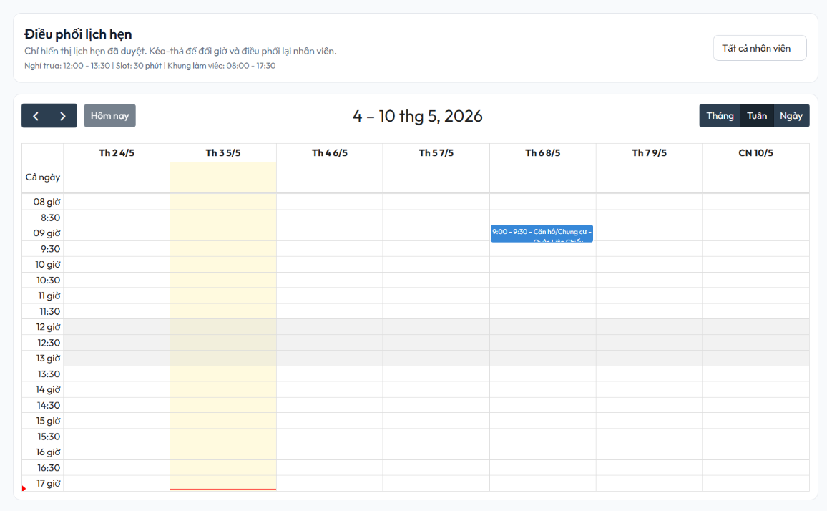

Test Case ID | Mô tả | Hành động | Điều kiện tiên quyết | Kết quả mong đợi | Kết quả thực tế | Kết quả |  |  | Chú thích | Kết quả |  |  | Chú thích
 |  |  |  |  |  | Vòng 1 |  |  |  | Vòng 2
 |  |  |  |  |  | Trạng thái | Ngày kiểm tra | Người kiểm tra |  | Trạng thái | Ngày kiểm tra | Người kiểm tra
GUI_SHOW Phân công nhân viên
GUI-PCNV01 | Hiển thị tiêu đề trang | Truy cập trang điều phối lịch hẹn | Đăng nhập admin | Tiêu đề hiển thị đúng phía trên bên trái | Hiển thị đúng | Passed | 2026-05-06 | Minh |  | Passed | 2026-05-10 | Minh
GUI-PCNV02 | Hiển thị nút điều hướng | Truy cập trang điều phối lịch hẹn | Trang đã load | Chuyển lịch hẹn trước / sau | Hoạt động đúng | Passed | 2026-05-06 | Minh |  | Passed | 2026-05-10 | Minh
GUI-PCNV03 | Hiển thị tab “Tháng”, "Tuần", "Ngày" | Truy cập trang điều phối lịch hẹn | Không | Hiển thị 3 tab “Tháng”, “Tuần”, “Ngày” ở góc phải phía trên, tab “Tuần” được chọn mặc định | Hiển thị đúng | Passed | 2026-05-06 | Minh |  | Passed | 2026-05-10 | Minh
GUI-PCNV04 | Hiển thị bộ lọc nhân viên | Truy cập trang điều phối lịch hẹn | Có dữ liệu nhân viên | Hiển thị dropdown danh sách nhân viên | Hiển thị đúng | Passed | 2026-05-06 | Minh |  | Passed | 2026-05-10 | Minh
GUI-PCNV05 | Hiển thị khoảng thời gian (date range) | Truy cập trang điều phối lịch hẹn | Không | Hiển thị đúng khoảng thời gian của tuần hiện tại (ví dụ: “13 – 19 thg 4, 2026”) | Hiển thị đúng | Passed | 2026-05-06 | Minh |  | Passed | 2026-05-10 | Minh
GUI-PCNV06 | Hiển thị timeline giờ | Truy cập trang điều phối lịch hẹn | Không | Hiển thị từ 08:00 đến 17:30, mỗi slot 30 phút | Hiển thị đúng | Passed | 2026-05-06 | Minh |  | Passed | 2026-05-10 | Minh
GUI-PCNV07 | Hiển thị cột ngày trong tuần | Truy cập trang điều phối lịch hẹn | Không | Hiển thị từ Thứ 2 đến Chủ Nhật | Hiển thị đúng | Passed | 2026-05-06 | Minh |  | Passed | 2026-05-10 | Minh
FUNCTION_SHOW Phân công nhân viên
FUNC-PCNV01 | Xem lịch theo tuần | Truy cập trang điều phối lịch hẹn | Có dữ liệu | Hiển thị đúng lịch | Hiển thị đúng lịch | Passed | 2026-05-06 | Minh |  | Passed | 2026-05-10 | Minh
FUNC-PCNV02 | Hiển thị block lịch hẹn | Truy cập trang điều phối lịch hẹn | Có dữ liệu | Hiển thị đúng giờ & nội dung | Hiển thị đúng | Passed | 2026-05-06 | Minh |  | Passed | 2026-05-10 | Minh
FUNC-PCNV03 | Kéo thả lịch hẹn | Drag & drop lịch sang slot khác | Có dữ liệu lịch hẹn | Lịch được cập nhật vị trí mới | Không cập nhật sau khi reload | Failed | 2026-05-06 | Minh | Không lưu thay đổi xuống DB | Passed | 2026-05-10 | Minh
FUNC-PCNV04 | Lọc theo nhân viên | Chọn nhân viên | Có dữ liệu | Hiển thị đúng tên tất cả nhân viên | Hiển thị đúng | Passed | 2026-05-06 | Minh |  | Passed | 2026-05-10 | Minh
FUNC-PCNV05 | Chuyển sang tuần/ tháng/ ngày khác | Truy cập trang điều phối lịch hẹn và nhấn nút điều hướng chuyển | Không | Hiển thị tuần/ tháng/ngày tiếp theo | Hiển thị đúng | Passed | 2026-05-06 | Minh |  | Passed | 2026-05-10 | Minh
FUNC-PCNV06 | Quay lại tuần/ tháng/ ngày | Truy cập trang điều phối lịch hẹn và nhấn nút điều hướng quay lại | Không | Hiển thị tuần/ tháng/ ngày trước | Hiển thị đúng | Passed | 2026-05-06 | Minh |  | Passed | 2026-05-10 | Minh
FUNC-PCNV07 | Chuyển tab Tháng/Tuần/Ngày | Truy cập trang điều phối lịch hẹn và Click tab Tháng/Tuần/Ngày | Trang đã load | Giao diện đổi đúng | Hiển thị đúng | Passed | 2026-05-06 | Minh |  | Passed | 2026-05-10 | Minh

Đặt cọc
Project Name | THIẾT KẾ VÀ PHÁT TRIỂN HỆ THỐNG KINH DOANH BẤT ĐỘNG SẢN TÍCH HỢP CHATBOT VÀ HỆ THỐNG GỢI Ý THÔNG MINH
Module Code | Đặt cọc
 | Hoàn thành | Lỗi | Chưa kiểm tra | Bị chặn | Tổng lần kiểm tra
Round 1 | 20 | 1 | 0 | 0 | 21
Round 2 | 21 | 0 | 0 | 0 | 21
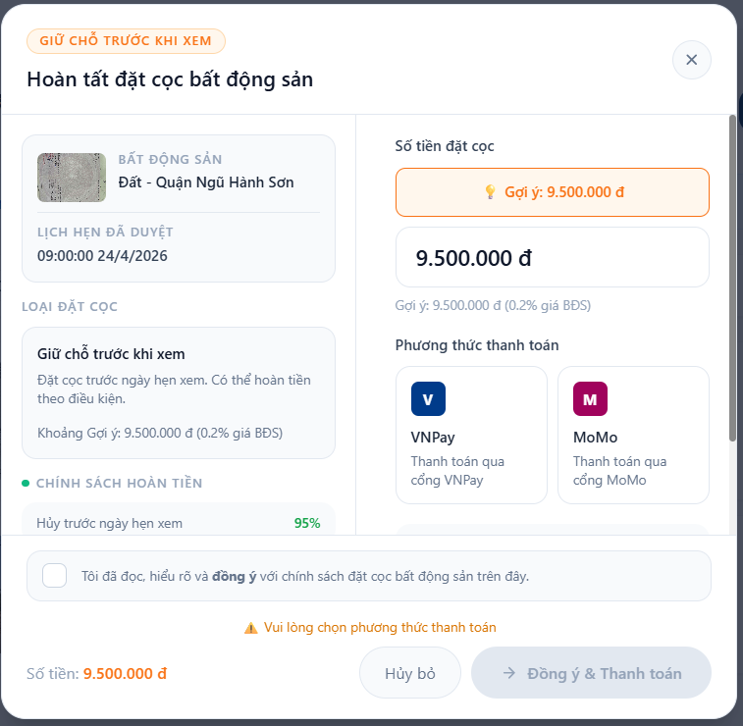 |  |  |  | 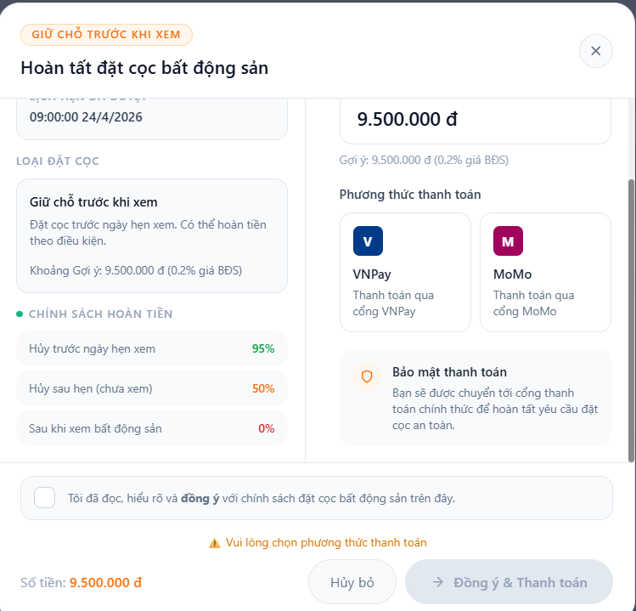
Test Case ID | Mô tả | Hành động | Điều kiện tiên quyết | Kết quả mong đợi | Kết quả thực tế | Kết quả |  |  | Chú thích | Kết quả
 |  |  |  |  |  | Vòng 1 |  |  |  | Vòng 2
 |  |  |  |  |  | Trạng thAnh | Ngày kiểm tra | Người kiểm tra |  | Trạng thAnh | Ngày kiểm tra | Người kiểm tra
GUI_SHOW Đặt cọc
GUI-DC01 | Hiển thị tiêu đề popup | Nhấn vào nút Đặt cọc ở trang Lịch hẹn của tôi | Lịch hẹn của người dùng đã được duyệt | Hiển thị tiêu đề “Hoàn tất đặt cọc bất động sản” | Hiển thị đúng | Passed | 2026-05-06 | Thiện |  | Passed | 2026-05-10 | Thiện
GUI-DC02 | Hiển thị nút đóng popup | Nhấn vào nút Đặt cọc ở trang Lịch hẹn của tôi | Popup đặt cọc đã hiển thị | Hiển thị icon đóng popup ở góc trên bên phải | Hiển thị đúng | Passed | 2026-05-06 | Thiện |  | Passed | 2026-05-10 | Thiện
GUI-DC03 | Hiển thị thông tin bất động sản | Nhấn vào nút Đặt cọc ở trang Lịch hẹn của tôi | Có dữ liệu bất động sản và lịch hẹn | Hiển thị hình ảnh, tên bất động sản và thời gian lịch hẹn | Hiển thị đúng | Passed | 2026-05-06 | Thiện |  | Passed | 2026-05-10 | Thiện
GUI-DC04 | Hiển thị loại đặt cọc | Nhấn vào nút Đặt cọc ở trang Lịch hẹn của tôi | Popup đặt cọc đã hiển thị | Hiển thị block “Giữ chỗ trước khi xem” cùng mô tả | Hiển thị đúng | Passed | 2026-05-06 | Thiện |  | Passed | 2026-05-10 | Thiện
GUI-DC05 | Hiển thị chính sách hoàn tiền | Nhấn vào nút Đặt cọc ở trang Lịch hẹn của tôi | Popup đặt cọc đã hiển thị | Hiển thị đầy đủ các mức hoàn tiền theo điều kiện | Hiển thị đúng | Passed | 2026-05-06 | Thiện |  | Passed | 2026-05-10 | Thiện
GUI-DC06 | Hiển thị số tiền đặt cọc | Nhấn vào nút Đặt cọc ở trang Lịch hẹn của tôi | Có dữ liệu giá bất động sản | Hiển thị số tiền gợi ý và ô nhập tiền đặt cọc | Hiển thị đúng | Passed | 2026-05-06 | Thiện |  | Passed | 2026-05-10 | Thiện
GUI-DC07 | Hiển thị phương thức thanh toán | Nhấn vào nút Đặt cọc ở trang Lịch hẹn của tôi | Popup đặt cọc đã hiển thị | Hiển thị phương thức thanh toán VNPay và MoMo | Hiển thị đúng | Passed | 2026-05-06 | Thiện |  | Passed | 2026-05-10 | Thiện
GUI-DC08 | Hiển thị thông báo bảo mật thanh toán | Nhấn vào nút Đặt cọc ở trang Lịch hẹn của tôi | Popup đặt cọc đã hiển thị | Hiển thị nội dung bảo mật thanh toán | Hiển thị đúng | Passed | 2026-05-06 | Thiện |  | Passed | 2026-05-10 | Thiện
GUI-DC09 | Hiển thị checkbox đồng ý điều khoản | Nhấn vào nút Đặt cọc ở trang Lịch hẹn của tôi | Popup đặt cọc đã hiển thị | Hiển thị checkbox xác nhận đồng ý chính sách đặt cọc | Hiển thị đúng | Passed | 2026-05-06 | Thiện |  | Passed | 2026-05-10 | Thiện
GUI-DC10 | Hiển thị nút Hủy bỏ | Nhấn vào nút Đặt cọc ở trang Lịch hẹn của tôi | Popup đặt cọc đã hiển thị | Hiển thị nút “Hủy bỏ” ở footer popup | Hiển thị đúng | Passed | 2026-05-06 | Thiện |  | Passed | 2026-05-10 | Thiện
GUI-DC11 | Hiển thị nút Đồng ý & Thanh toán | Nhấn vào nút Đặt cọc ở trang Lịch hẹn của tôi | Popup đặt cọc đã hiển thị | Hiển thị nút “Đồng ý & Thanh toán” ở footer popup | Hiển thị đúng | Passed | 2026-05-06 | Thiện |  | Passed | 2026-05-10 | Thiện
GUI-DC12 | Hiển thị cảnh báo khi chưa chọn phương thức thanh toán | Nhấn nút “Đồng ý & Thanh toán” khi chưa chọn phương thức thanh toán | Popup đặt cọc đã hiển thị | Hiển thị thông báo “Vui lòng chọn phương thức thanh toán” | Hiển thị đúng | Passed | 2026-05-06 | Thiện |  | Passed | 2026-05-10 | Thiện
FUNCTION_SHOW Đặt cọc
FUNC-DC01 | Nhập số tiền đặt cọc | Nhập số tiền vào ô đặt cọc | Popup đặt cọc đã hiển thị | Hoạt động đúng | Hoạt động đúng | Passed | 2026-05-06 | Thiện |  | Passed | 2026-05-10 | Thiện
FUNC-DC02 | Chọn phương thức thanh toán VNPay | Click vào phương thức VNPay | Popup đặt cọc đã hiển thị | VNPay được highlight đang chọn | Hoạt động đúng | Passed | 2026-05-06 | Thiện |  | Passed | 2026-05-10 | Thiện
FUNC-DC03 | Chọn phương thức thanh toán MoMo | Click vào phương thức MoMo | Popup đặt cọc đã hiển thị | MoMo được highlight đang chọn | Hoạt động đúng | Passed | 2026-05-06 | Thiện |  | Passed | 2026-05-10 | Thiện
FUNC-DC04 | Tick checkbox đồng ý điều khoản | Click vào checkbox xác nhận điều khoản | Popup đặt cọc đã hiển thị | Checkbox được chọn thành công | Hoạt động đúng | Passed | 2026-05-06 | Thiện |  | Passed | 2026-05-10 | Thiện
FUNC-DC05 | Đóng popup đặt cọc | Click icon X hoặc nút Hủy bỏ | Popup đặt cọc đang hiển thị | Popup được đóng | Hoạt động đúng | Passed | 2026-05-06 | Thiện |  | Passed | 2026-05-10 | Thiện
FUNC-DC06 | Thanh toán đặt cọc thành công | Chọn phương thức thanh toán và nhấn “Đồng ý & Thanh toán” | Đã tick đồng ý điều khoản | Chuyển sang cổng thanh toán tương ứng | Chuyển đúng cổng thanh toán | Passed | 2026-05-06 | Thiện |  | Passed | 2026-05-10 | Thiện
FUNC-DC07 | Validate chưa chọn phương thức thanh toán | Nhấn “Đồng ý & Thanh toán” khi chưa chọn phương thức | Đã tick đồng ý điều khoản | Nút “Đồng ý & Thanh toán” không nhấn được | Hoạt động đúng | Passed | 2026-05-06 | Thiện |  | Passed | 2026-05-10 | Thiện
FUNC-DC08 | Validate chưa tick điều khoản | Nhấn “Đồng ý & Thanh toán” khi chưa tick checkbox điều khoản | Đã chọn phương thức thanh toán | Không cho phép thanh toán | Hoạt động đúng | Passed | 2026-05-06 | Thiện |  | Passed | 2026-05-10 | Thiện
FUNC-DC09 | Lưu giao dịch đặt cọc | Thực hiện thanh toán đặt cọc thành công | Có dữ liệu thanh toán hợp lệ | Thông tin giao dịch được lưu vào hệ thống | Không lưu dữ liệu sau reload | Failed | 2026-05-06 | Thiện | Không lưu giao dịch xuống DB | Passed | 2026-05-10 | Thiện

Quản lý đặt cọc
Project Name+1:34A341:341:35A341:36 | THIẾT KẾ VÀ PHÁT TRIỂN HỆ THỐNG KINH DOANH BẤT ĐỘNG SẢN TÍCH HỢP CHATBOT VÀ HỆ THỐNG GỢI Ý THÔNG MINH
Module Code | Quản lý đặt cọc
 | Hoàn thành | Lỗi | Chưa kiểm tra | Bị chặn | Tổng lần kiểm tra
Round 1 | 19 | 0 | 0 | 0 | 19
Round 2 | 19 | 0 | 0 | 0 | 19
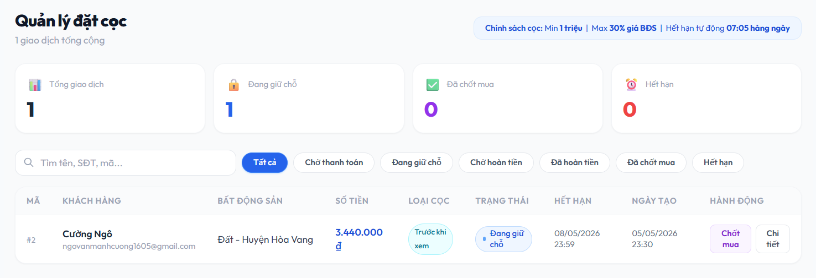
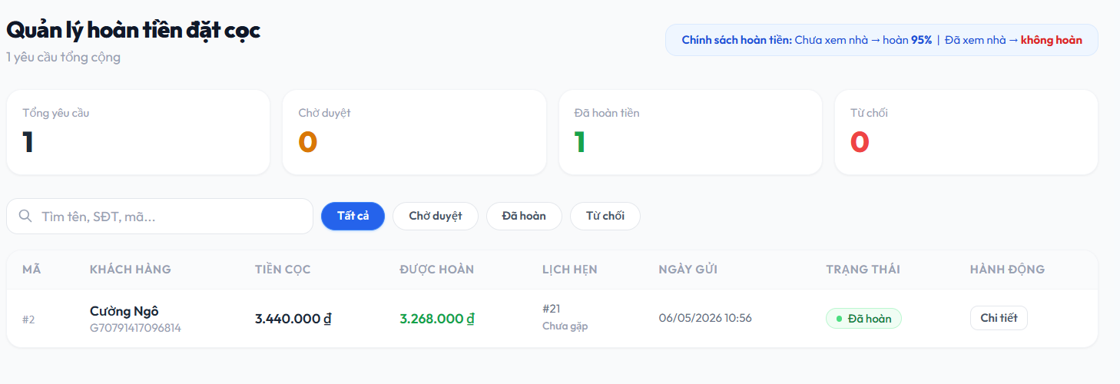

Test Case ID | Mô tả | Hành động | Điều kiện tiên quyết | Kết quả mong đợi | Kết quả thực tế | Kết quả |  |  | Chú thích | Kết quả |  |  | Chú thích
 |  |  |  |  |  | Vòng 1 |  |  |  | Vòng 2
 |  |  |  |  |  | Trạng thái | Ngày kiểm tra | Người kiểm tra |  | Trạng thái | Ngày kiểm tra | Người kiểm tra
GUI_SHOW Quản lý đặt cọc
GUI-QLDC01 | Hiển thị tiêu đề Quản lý đặt cọc | Truy cập trang Quản lý đặt cọc | Đăng nhập admin | Hiển thị đúng tiêu đề trang | Hiển thị đúng | Passed | 2026-05-06 | Anh |  | Passed | 2026-05-10 | Anh
GUI-QLDC02 | Hiển thị chính sách cọc | Truy cập trang Quản lý đặt cọc | Đăng nhập admin | Hiển thị text "Chính sách cọc: Min 1 triệu | Max 30%..." | Hiển thị đúng | Passed | 2026-05-06 | Anh |  | Passed | 2026-05-10 | Anh
GUI-QLDC03 | Hiển thị các thẻ thống kê "Tổng giao dịch", "Đang giữ chỗ", "Đã chốt mua","Hết hạn" | Truy cập trang Quản lý đặt cọc | Không | hiển thị đúng các thẻ và số lượng tương ứng | Hiển thị đúng | Passed | 2026-05-06 | Anh |  | Passed | 2026-05-10 | Anh
GUI-QLDC04 | Hiển thị ô tìm kiếm | Truy cập trang Quản lý đặt cọc | Không | Hiển thị ô tìm kiếm với placeholder "Tìm tên, SĐT, mã..." | Hiển thị đúng | Passed | 2026-05-06 | Anh |  | Passed | 2026-05-10 | Anh
GUI-QLDC05 | Hiển thị các nút lọc trạng thái | Truy cập trang Quản lý đặt cọc | Không | Hiển thị các nút filter (Tất cả, Chờ thanh toán, Đang giữ chỗ, Chờ hoàn tiền, Đã hoàn tiền, Đã chốt mua, Hết hạn) | Hiển thị đúng | Passed | 2026-05-06 | Anh |  | Passed | 2026-05-10 | Anh
GUI-QLDC06 | Hiển thị danh sách giao dịch | Truy cập trang Quản lý đặt cọc | Có dữ liệu giao dịch | Hiển thị bảng gồm các cột: Mã, Khách hàng, Bất động sản, Số tiền, Loại cọc, Trạng thái, Hết hạn, Ngày tạo, Hành động | Hiển thị đúng | Passed | 2026-05-06 | Anh |  | Passed | 2026-05-10 | Anh
GUI-QLDC07 | Hiển thị nút hành động "Chốt mua" và "Chi tiết" | Truy cập trang Quản lý đặt cọc | Có dữ liệu giao dịch | Hiển thị nút "Chốt mua" (màu tím) và "Chi tiết" ở cột hành động | Hiển thị đúng | Passed | 2026-05-06 | Anh |  | Passed | 2026-05-10 | Anh
GUI_SHOW Quản lý hoàn tiền
GUI-QLHT01 | Hiển thị tiêu đề trang hoàn tiền | Truy cập trang Quản lý hoàn tiền đặt đọc | Đăng nhập admin | Hiển thị tiêu đề "Quản lý hoàn tiền đặt cọc" và số yêu cầu | Hiển thị đúng | Passed | 2026-05-06 | Anh |  | Passed | 2026-05-10 | Anh
GUI-QLHT02 | Hiển thị chính sách hoàn tiền | Truy cập trang Quản lý hoàn tiền đặt đọc | Trang Quản lý hoàn tiền đã hiển thị | Hiển thị text "Chính sách hoàn tiền: Chưa xem nhà -> hoàn 95%..." | Hiển thị đúng | Passed | 2026-05-06 | Anh |  | Passed | 2026-05-10 | Anh
GUI-QLHT03 | Hiển thị các thẻ thống kê hoàn tiền | Truy cập trang Quản lý hoàn tiền đặt đọc | Trang Quản lý hoàn tiền đã hiển thị | Hiển thị 4 thẻ: Tổng yêu cầu, Chờ duyệt, Đã hoàn tiền, Từ chối | Hiển thị đúng | Passed | 2026-05-06 | Anh |  | Passed | 2026-05-10 | Anh
GUI-QLHT04 | Hiển thị bảng danh sách hoàn tiền | Truy cập trang Quản lý hoàn tiền đặt đọc | Có dữ liệu hoàn tiền | Hiển thị bảng gồm các cột: Mã, Khách hàng, Tiền cọc, Được hoàn, Lịch hẹn, Ngày gửi, Trạng thái, Hành động | Hiển thị đúng | Passed | 2026-05-06 | Anh |  | Passed | 2026-05-10 | Anh
GUI-QLHT05 | Hiển thị các nút lọc trạng thái | Truy cập trang Quản lý hoàn tiền đặt đọc | Không | Hiển thị các nút filter (Tất cả, Chờ thanh toán, Đang giữ chỗ...) | Hiển thị đúng |  | 2026-05-06 | Anh |  | Passed | 2026-05-10 | Anh
GUI-QLHT06 | Hiển thị nút hành động "Chi tiết" | Truy cập trang Quản lý hoàn tiền đặt đọc | Có dữ liệu hoàn tiền | Hiển thị nút "Chi tiết" viền xám | Hiển thị đúng | Passed | 2026-05-06 | Anh |  | Passed | 2026-05-10 | Anh
FUNCTION_SHOW Quản lý đặt cọc
FUNC-QLDC01 | Nhập thông tin tìm kiếm | Nhập tên/mã/SĐT vào ô tìm kiếm | Có dữ liệu đặt cọc | Hiển thị đúng dữ liệu giao dịch khớp với từ khóa | Hoạt động đúng | Passed | 2026-05-06 | Anh |  | Passed | 2026-05-10 | Anh
FUNC-QLDC02 | Lọc danh sách theo các trạng thái | Nhấn chọn lần lượt vào từng tab: Tất cả, Chờ thanh toán, Đang giữ chỗ, Chờ hoàn tiền, Đã hoàn tiền, Đã chốt mua, Hết hạn | Trang Quản lý đặt cọc đã hiển thị và có dữ liệu | Tab được chọn chuyển màu active (nền xanh). Bảng dữ liệu chỉ hiển thị các giao dịch có trạng thái tương ứng với tab vừa chọn (riêng tab "Tất cả" hiển thị toàn bộ) | Hoạt động đúng | Passed | 2026-05-06 | Anh |  | Passed | 2026-05-10 | Anh
FUNC-QLDC03 | Xem chi tiết giao dịch | Click vào nút "Chi tiết" ở một giao dịch | Có dữ liệu đặt cọc | Hiển thị popup thông tin chi tiết của giao dịch | Hoạt động đúng | Passed | 2026-05-06 | Anh |  | Passed | 2026-05-10 | Anh
FUNCTION_SHOW Quản lý hoàn tiền
FUNC-QLHT01 | Nhập thông tin tìm kiếm | Nhập tên/mã/SĐT vào ô tìm kiếm | Có dữ liệu hoàn tiền | Hiển thị đúng dữ liệu hoàn tiền khớp với từ khóa | Hoạt động đúng | Passed | 2026-05-06 | Anh |  | Passed | 2026-05-10 | Anh
FUNC-QLHT02 | Lọc danh sách theo các trạng thái | Nhấn chọn lần lượt vào từng tab: Tất cả, Chờ duyệt, Đã hoàn, Từ chối | Trang Quản lý hoàn tiền đã hiển thị và có dữ liệu | Tab được chọn chuyển màu active (nền xanh). Bảng dữ liệu chỉ hiển thị các giao dịch hoàn tiền có trạng thái tương ứng với tab vừa chọn (riêng tab "Tất cả" hiển thị toàn bộ) | Hoạt động đúng | Passed | 2026-05-06 | Anh |  | Passed | 2026-05-10 | Anh
FUNC-QLHT03 | Xem chi tiết giao dịch hoàn tiền | Click vào nút "Chi tiết" ở một giao dịch hoàn tiền | Có dữ liệu hoàn tiền | Hiển thị popup thông tin chi tiết của giao dịch hoàn tiền | Hoạt động đúng | Passed | 2026-05-06 | Anh |  | Passed | 2026-05-10 | Anh

